Scielo - 2004
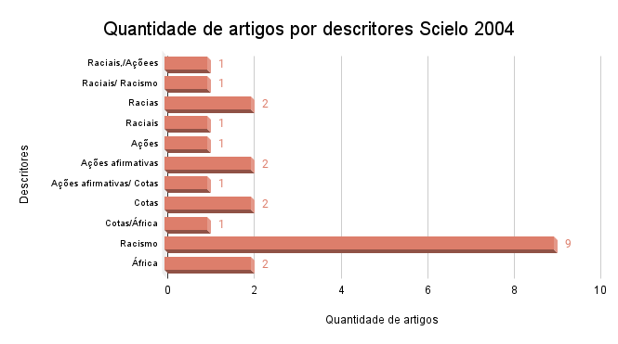
Scielo - 2004
Trabalhos | Descritores | Links
Ação afirmativa no ensino superior: entre a excelência e a justiça racial | Raciais,/Açõees afirmativas/ cotas | https://www.scielo.br/j/es/a/b6k4Z7YXkxkyTQzzrpvcpfy/?lang=pt
Multiculturalismo crítico, relações raciais e política curricular: a questão do hibridismo na Escola Sarã | Raciais/ Racismo | https://www.scielo.br/j/rbedu/a/sGdKwNLkCbjMGqqvgYsRSgL/?lang=pt
Dialética das relações raciais | Racias | https://www.scielo.br/j/ea/a/78rQndTBbYLBzHMdc3ygj4w/?lang=pt
Atributos raciais no funcionamento do Sistema de Justiça Criminal Paulista | Racias | https://www.scielo.br/j/spp/a/yZFTCxVH9rvfBdzWkrFBd9w/?lang=pt
Preconceito de cor e racismo no Brasil | Raciais | https://www.scielo.br/j/ra/a/B8QfF5wgK3gzDNdk55vFbnB/?lang=pt
A sexualidade, a saúde reprodutiva e a violência contra a mulher negra: aspectos de interesse para assistência de enfermagem | Ações afirmativas/Racismo | https://www.scielo.br/j/reeusp/a/zKSt93Df9JLtV8qQGXRcFHc/?lang=pt
Qual "retrato do Brasil"? Raça, biologia, identidades e política na era da genômica | Ações afirmativas | https://www.scielo.br/j/mana/a/Q9whbMQmn8FnKQdSh7sjFSn/?lang=pt
Pode a genética definir quem deve se beneficiar das cotas universitárias e demais ações afirmativas? | Ações afirmativas/ Cotas | https://www.scielo.br/j/ea/a/6Ym7R859tBjyNgV96LcZmKr/?lang=pt
A idéia de igualdade as ações afirmativas | Ações afirmativas | https://www.scielo.br/j/ln/a/6f57XN65z76V7mVhJWQrRkd/?lang=pt
Conflito em redes: origens e destinos cotados | Cotas | https://www.scielo.br/j/pope/a/SVv9kYy8vRdhb9K47WwJr4d/?lang=pt
Racismo, direitos e cidadania | Cotas | https://www.scielo.br/j/ea/a/VfpmFwCFbrRLFJcxW96NQxy/?lang=pt
A reserva de vagas para negros nas universidade brasileiras | Cotas/África | https://www.scielo.br/j/ea/a/HvLCqfzVdn4X6PqRF5bqsmD/?lang=pt
As novas formas de expressão do preconceito e do racismo | Racismo | https://www.scielo.br/j/epsic/a/k7hJXVj7sSqf4sPRpPv7QDy/?lang=pt
Fora do jogo: a experiência dos negros na classe média brasileira | Racismo | https://www.scielo.br/j/cpa/a/GR754gPX8ZZtpW3JcCrB3dt/?lang=pt
Política social e racismo como desafios para historiadores da educação | Racismo | https://www.scielo.br/j/hcsm/a/Ps3jfhMqTrQyRffFbKZ57SF/?lang=pt
A crítica da gestão da diversidade nas organizações | Racismo | https://www.scielo.br/j/rae/a/pxZ7ftJN4cHCWhQKH5ZV7nn/?lang=pt
Racismo à brasileira: uma nova perspectiva sociológica | Racismo | https://www.scielo.br/j/ha/a/kF3htg9nwk75xJ89nLxycjh/?lang=pt
Sucesso social, branqueamento e racismo | Racismo | https://www.scielo.br/j/ptp/a/PgkQfRgVmPjY69Q7HpvHngh/?lang=pt
Racismo, direitos e cidadania | Racismo | https://www.scielo.br/j/ea/a/VfpmFwCFbrRLFJcxW96NQxy/?lang=pt
Cota racial e estado: abolição do racismo ou direitos de raça? | Racismo | https://www.scielo.br/j/cp/a/Cjb3nSgLCDvXfqxfzHnVJsB/?lang=pt
Preconceito de cor e racismo no Brasil | Racismo | https://www.scielo.br/j/ra/a/B8QfF5wgK3gzDNdk55vFbnB/?lang=pt
África no Brasil: mapa de uma área em expansão | África | https://www.scielo.br/j/topoi/a/WJxgjwfnWW5DqL5CcYdTZ4L/?lang=pt
"Raça", sexualidade e gênero na construção da identidade nacional: uma comparação entre Brasil e África do Sul | África | https://www.scielo.br/j/cpa/a/JdD76FdmJSLhFtr6TrKLKhd/?lang=pt

Scielo - 2005
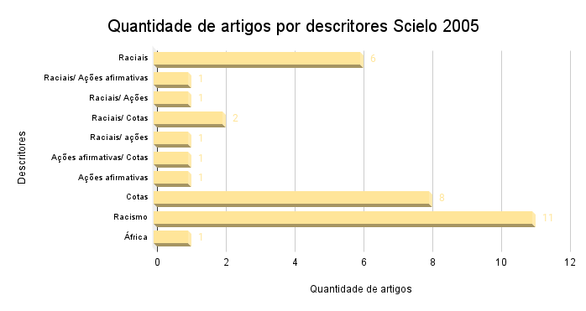
Scielo - 2005
Trabalhos | Descritores | Link
Relações raciais em livros didáticos de Língua Portuguesa | Raciais | www.scielo.br/j/er/a/9WTfQqxbc89PqWksQsK4xMv/?lang=pt
Luta anti-racista: entre reconhecimento e redistribuiçao | Raciais/ Ações afirmativas | https://www.scielo.br/j/rbcsoc/a/djd7bcZwTP3qnTVr56fBnhy/?lang=pt
Ações afirmativas para negros no Brasil: o início de uma reparação histórica | Raciais/ Ações afirmativas/ Cotas/ Racismo | https://www.scielo.br/j/rbedu/a/g9K3wSLyhKn88LXn3GgJDvc/?lang=pt
O significado da anemia falciforme no contexto da 'política racial' do governo brasileiro 1995-2004 | Raciais | https://www.scielo.br/j/hcsm/a/mqYfsxbKdvpFpNjGDPqnPqb/?lang=pt
A Psicologia racial no Brasil (1918-1929) | Raciais | https://www.scielo.br/j/epsic/a/6fKDkGCxdZmynQVkXWMGRdH/?lang=pt
Cotas raciais na UnB: as lições de um equívoco | Raciais/ Cotas | https://www.scielo.br/j/ha/a/NbWLvSsLPhTNtKFq8MQkDQF/?lang=pt
As cotas raciais nos horizontes da antropologia: tréplica a dezoito comentaristas | Raciais/ Cotas | https://www.scielo.br/j/ha/a/VSFH87J5yNWzgZ7fxLCYJ8h/?lang=pt
Negritude sem etnicidade: o local e o global nas relações raciais e na produção cultural negra do Brasil | Raciais | https://www.scielo.br/j/ra/a/CZfkB4dtJTPv4SVdjxDQysJ/?lang=pt
Desigualdades raciais e saúde: questões sobre o processo de racialização | Raciais | https://www.scielo.br/j/csp/a/pLBvQCDYSyvPhn36HQ9ZsQR/?lang=pt
Etnografias do brau: corpo, masculinidade e raça na reafricanização em Salvador | Raciais | https://www.scielo.br/j/ref/a/w7bBdcwdb9Twn3HDyPrD8bM/?lang=pt
Ação afirmativa, relações raciais e educação básica | Raciais/ ações afirmativas/Racismo | https://www.scielo.br/j/rbedu/a/Z3FyqKQXCwwfQZRSxjVNDRQ/?lang=pt
Entre o previsível e o contingente: etnografia do processo de decisão sobre uma política de ação afirmativa | Ações afirmativas/ Cotas | https://www.scielo.br/j/ra/a/H7Fn9bkpqRMvvwyXnJDJtZQ/?lang=pt
Ações afirmativas da perspectiva dos direitos humanos | Ações afirmativas | https://www.scielo.br/j/cp/a/3bz9Ddq8YpxP87fXnhMZcJS/?lang=pt
Mestiçagem, igualdade e afirmação da diferença: pensando a política de cotas na universidade | Cotas | https://www.scielo.br/j/ref/a/Z39Dfq7NYMPz7V67fGV9tXz/?lang=pt
Acesso à universidade pública através de cotas: uma reflexão a partir da percepção dos alunos de um pré-vestibular inclusivo | Cotas | https://www.scielo.br/j/ensaio/a/LTPVMPrQmpFnbJwvrmYnfWj/?lang=pt
Usos e abusos da antropologia em um contexto de tensão racial: o caso das cotas para negros na UnB | Cotas | https://www.scielo.br/j/ha/a/CTbp9g7xxJcFrHDzTBt63WP/?lang=pt
Políticas de cotas e o vestibular da UnB ou a marca que cria sociedades divididas | Cotas | https://www.scielo.br/j/ha/a/FnrXcdvsjxvFtHz9ZZjYsjc/?lang=pt
Breves reflexões suscitadas pelo artigo "Política de cotas raciais, os 'olhos da sociedade' e os usos da antropologia: o caso do vestibular da Universidade de Brasília (UnB) | Cotas | https://www.scielo.br/j/ha/a/MLBV7n86ThT6tn4tZD5JWXd/?lang=pt
Introdução ao debate sobre cotas | Cotas | https://www.scielo.br/j/ha/a/ZNJFnT8hSchp4rrYQppVyMg/?lang=pt
Nos Labirintos da Política de Cotas para Negros no Ensino Superior | Cotas | https://www.scielo.br/j/physis/a/6cjXWMnsSx465WwT66tcFfQ/?lang=pt
Sociodrama e política de cotas para negros: um método de intervenção psicológica em temas sociais | Cotas | https://www.scielo.br/j/pcp/a/8zc5Fy3YhDwD6S9FXryq4DN/?lang=pt
A recusa da "raça": anti-racismo e cidadania no Brasil dos anos 1830 | Racismo | https://www.scielo.br/j/ha/a/JN4wR3sykFxZVxdYcV8bfBg/?lang=pt
Para além da barreira dos números: desigualdades raciais e saúde | Racismo | https://www.scielo.br/j/csp/a/L6KFGDJTszrYSPTdJRyJkXk/?lang=pt
Fórum: raça, racismo e saúde no Brasil | Racismo | https://www.scielo.br/j/csp/a/gwkRDrSqb4kF6kSjmsDVZSC/?lang=pt
A cor do sucesso: efeitos da performance social e econômica no branqueamento e na infra-humanização dos negros no Brasil | Racismo | https://www.scielo.br/j/pusp/a/Mm4RbQB5vP3DBd9kMV9PhJP/?lang=pt
Razões para banir o conceito de raça da medicina brasileira | Racismo | https://www.scielo.br/j/hcsm/a/4HVGFSRLKrwp93YqbfdB3dt/?lang=pt
Tempos de racialização: o caso da 'saúde da população negra' no Brasil | Racismo | https://www.scielo.br/j/hcsm/a/D4vDRdLSYNcKyBrRdhxFXQr/?lang=pt
A Psicologia racial no Brasil (1918-1929) | Racismo | https://www.scielo.br/j/epsic/a/6fKDkGCxdZmynQVkXWMGRdH/?lang=pt
Miscigenação versus bipolaridade racial: contradições e conseqüências opressivas do discurso nacional sobre raças | Racismo | https://www.scielo.br/j/epsic/a/w63nMBnDJZsQ6sJp34Y6zGF/?lang=pt
Raça, racismo e direitos humanos | Racismo | https://www.scielo.br/j/ha/a/g6Hv3hphKrJTcYhp9z9wXZq/?lang=pt
O que se encobre na violência das imagens de procriação dos filmes de ficção científica | Racismo | https://www.scielo.br/j/mana/a/6P3VLT56qp8NCvYbxGybkMQ/?lang=pt
Quem é negro, quem é branco: desempenho escolar e classificação racial de alunos | Racismo | https://www.scielo.br/j/rbedu/a/PHZCR8tTdbgDtFCbTQ7dL8z/?lang=pt
Apartheid brasileiro: raça e segregação residencial no Rio de Janeiro | África | https://www.scielo.br/j/ra/a/WjLnmL5xbFhzncW8ZmPpcGN/?lang=pt

Scielo - 2006
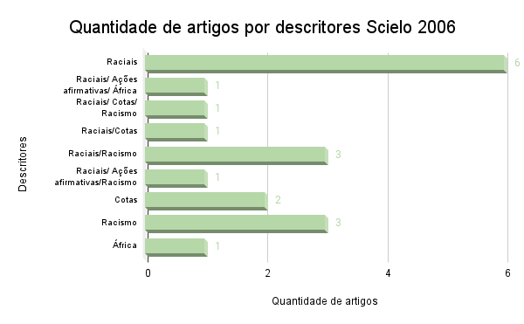
Scielo - 2006
Trabalhos | Descritores | Links
O "messias" negro? Arlindo Veiga dos Santos (1902-1978): "Viva a nova monarquia brasileira; Viva Dom Pedro III !" | Raciais | https://www.scielo.br/j/vh/a/K7h4tBfsCVhMX3pstG3nznf/?lang=pt
Ações afirmativas no Brasil e na África do Sul | Raciais/ Ações afirmativas/ África | https://www.scielo.br/j/ts/a/dWxr36GQ76SfDqs7gzYSCGy/?lang=pt
Guerreiro Ramos: o personalismo negro | Raciais | https://www.scielo.br/j/ts/a/pvZTGrHnM9fJh5hbktkxx6P/?lang=pt
Depois da democracia racial | Raciais | https://www.scielo.br/j/ts/a/sRV5LdxyBwDyxfB5fdnvFVN/?lang=pt
Democracia racial: o não-dito racista | Raciais | https://www.scielo.br/j/ts/a/K6nMrtbTHFH6Pp6GbH5QRVN/?lang=pt
Racismo e anti-racismo: preconceito, discriminação e os jovens estudantes nas escolas cariocas | Raciais/ Cotas/ Racismo | https://www.scielo.br/j/es/a/HvPrTdddtQssS3MjKwqf5wb/?lang=pt
Sistema de cotas: um debate. Dos dados à manutenção de privilégios e de poder | Raciais/Cotas | https://www.scielo.br/j/es/a/MzbHbC4jH9Ksd5R9g3pGMzR/?lang=pt
Como aumentar a proporção de estudantes negros na universidade? | Raciais | https://www.scielo.br/j/cp/a/7gdNPZ3ZTvVMfdF4RHTLhjC/?lang=pt
Aspectos semânticos da discriminação racial no Brasil: para além da teoria da modernidade | Raciais/Racismo | https://www.scielo.br/j/rbcsoc/a/cwNbDxSgmN9HwJwR5wPrk9F/?lang=pt
Discriminação, cor e intervenção social entre jovens na cidade do Rio de Janeiro (RJ, Brasil): a perspectiva masculina | Raciais/Racismo | https://www.scielo.br/j/ref/a/SdP8WZdcW8gg8vrxvpSrC5B/?lang=pt
A loucura e a república no Brasil: a influência das teorias raciais | Raciais | https://www.scielo.br/j/pusp/a/vfZvbQZYJwvNP3ZSrmMX3yt/?lang=pt
Racismo no Brasil: tentativas de disfarce de uma violência explícita | Raciais/Racismo | https://www.scielo.br/j/pusp/a/kQXPLsM8KBkZYSBTnTGhvmj/?lang=pt
Ações afirmativas e o debate sobre racismo no Brasil | Raciais/ Ações afirmativas/Racismo | https://www.scielo.br/j/ln/a/VCrdqMCGGNdZxFPVzkYTwVS/?lang=pt
Mitos e controvérsias sobre a política de cotas para negros na educação superior | Cotas | https://www.scielo.br/j/er/a/QX3fZSL67M7z3XnCGMKk8Qs/?lang=pt
Não deixando a cor passar em branco: o processo de implementação de cotas para estudantes negros na Universidade de Brasília | Cotas | https://www.scielo.br/j/se/a/kVn7JmFm6T3by37mWxbZPTc/?lang=pt
Escala de racismo moderno: adaptação ao contexto brasileiro | Racismo | https://www.scielo.br/j/pe/a/4tZrzkr7TNhHkC3LRgsW8Yy/?lang=pt
Políticas da diferença: para além dos estereótipos na prática educacional | Racismo | https://www.scielo.br/j/es/a/Kwkmd6D4VKcmv5tkW7tsvdv/?lang=pt
Do racismo clássico ao neo-racismo politicamento correto: a persistência de um erro | Racismo | https://www.scielo.br/j/hcsm/a/zt8B4Ns7hFYmWsHLxnqr6td/?lang=pt
Etnicidade e ensino de História: a matriz cultural africana | África | https://www.scielo.br/j/tem/a/FpchfhGnQWspZdxzvMsNfBC/?lang=pt

Scielo - 2007
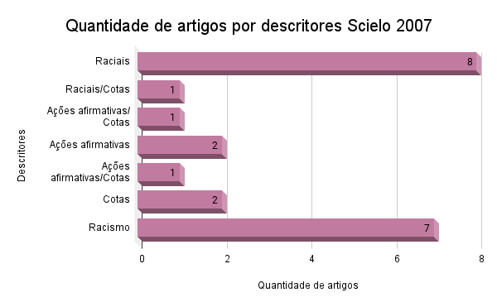
Scielo- 2007
Trabalhos | Descritores | Links
Autodeclaração de cor e/ou raça entre escolares paulistanos(as) | Raciais | https://www.scielo.br/j/cp/a/5NbCwJ6ShDZ6sq9FPgpBRxc/?lang=pt
A "Fiel", a "Amante" e o "Jovem Macho Sedutor": sujeitos de gênero na periferia racializada | Raciais | https://www.scielo.br/j/sausoc/a/MPTqWrVTDTDWbtSbnZCKM5d/?lang=pt
Desigualdades raciais na mortalidade de mulheres adultas no Recife, 2001 a 2003 | Raciais | https://www.scielo.br/j/sausoc/a/x5cR45VBgtp6jbZxdcMscmh/?lang=pt#
Frentenegrinas: notas de um capítulo da participação feminina na história da luta anti-racista no Brasil | Raciais | https://www.scielo.br/j/cpa/a/BxK3GdGdpbRc8XCygctTGcx/?lang=pt
Preconceito racial de marca e preconceito racial de origem: sugestão de um quadro de referência para a interpretação do material sobre relações raciais no Brasil | Raciais | https://www.scielo.br/j/ts/a/MyPMV9Qph3VrbSNDGvW9PKc/?lang=pt
O legado de Oracy Nogueira ao estudo das relações raciais | Raciais | https://www.scielo.br/j/ts/a/swdCrngzFyxHvgWnVnQsNTk/?lang=pt
Só de corpo presente: o silêncio tácito sobre cor e relações raciais na formação de professoras no estado do Pará | Raciais | https://www.scielo.br/j/rbedu/a/WGRkJKRqRqHfkTv4D7Z75hF/?lang=pt##
Cotas para negros no Ensino Superior e formas de classificação racial | Raciais/Cotas | https://www.scielo.br/j/ep/a/HxFP6pMc9NRP6J5Q5xwXSNR/?lang=pt
Renascença Clube: relações raciais e de gênero em ritmo de festa | Raciais | https://www.scielo.br/j/physis/a/wbnm86YF4h4LQKZpHm5xQtG/?lang=pt
Ações afirmativas na educação superior: rumos da discussão nos últimos cinco anos | Ações afirmativas/ Cotas | https://www.scielo.br/j/psoc/a/y87F7tDvR67ws8Kctk38NGc/?lang=pt
Acesso, expansão e eqüidade na educação superior: novos desafios para a política educacional brasileira | Ações afirmativas | https://www.scielo.br/j/soc/a/JDyQXmQ5YrWTZV9CQ8tYDcd/?lang=pt
O afro-brasileiro e o debate sobre o sistema de cotas: um enfoque psicossocial | Ações afirmativas/Cotas | https://www.scielo.br/j/pcp/a/jk8Gd8qWdFzhRGq6XdV7xgF/?lang=pt
Há igualdade na desigualdade? Abrangência e limites das ações afirmativas | Ações afirmativas | https://www.scielo.br/j/sur/a/sJPNfS7Lnzct8cgDxYVZMMh/?lang=pt
Sobre cotas no Brasil | Cotas | https://www.scielo.br/j/topoi/a/5m56gZRgvFsXQhp8dpfY8Cn/?lang=pt
Percepções de justiça social e atitudes de estudantes pré-vestibulandos e universitários sobre as cotas para negros e pardos nas universidades públicas | Cotas | https://www.scielo.br/j/rbedu/a/fLfPHQxhWjw7GqZJmNsYRSF/?lang=pt
Direitos sexuais, direitos reprodutivos: concepções de mulheres negras e brancas sobre liberdade | Racismo | https://www.scielo.br/j/sausoc/a/vcYrw47PbDFqdFhqmRt5pyt/?lang=pt
Racismo institucional: um desafio para a eqüidade no SUS? | Racismo | https://www.scielo.br/j/sausoc/a/ZTJmFN3BzNTm8C6rf9qFJgC/?lang=pt
Teoria social e o racismo no Brasil | Racismo | https://www.scielo.br/j/nec/a/FbfxFSjxm85LTvjGgDG7DDr/?lang=pt
Anti-racismo e seus paradoxos: reflexões sobre cota racial, raça e racismo | Racismo | https://www.scielo.br/j/vh/a/xS3NmqMPxxGHFsNqRZTbSrw/?lang=pt
Frentenegrinas: notas de um capítulo da participação feminina na história da luta anti-racista no Brasil | Racismo | https://www.scielo.br/j/cpa/a/BxK3GdGdpbRc8XCygctTGcx/?lang=pt
Os dramas da cidade nos jornais de São Paulo na passagem para o século XX | Racismo | https://www.scielo.br/j/rbh/a/BBZn9875hjNbTGJRw3D8wcd/?lang=pt
Movimento negro brasileiro: alguns apontamentos históricos | Racismo | https://www.scielo.br/j/tem/a/yCLBRQ5s6VTN6ngRXQy4Hqn/?lang=pt

Scielo - 2008
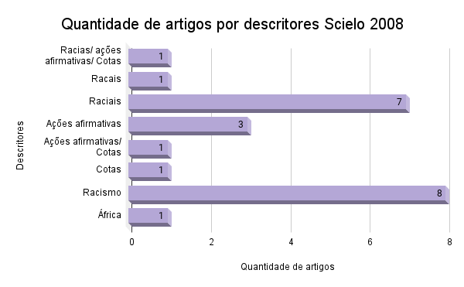
Scielo - 2008
Trabalhos | Descritores | Links
Ações afirmativas: polêmicas e possibilidades sobre igualdade racial e o papel do estado | Racias/ ações afirmativas/ Cotas | https://www.scielo.br/j/ref/a/jsk9q7XZHqH5PXCQG94TG4P/?lang=pt
Um "templo de luz": Frente Negra Brasileira (1931-1937) e a questão da educação | Racais | https://www.scielo.br/j/rbedu/a/hqBHpKJHNtbrVMgJb3Fpv9M/?lang=pt
O equilíbrio de antagonismos e o niger sum: relações raciais em Gilberto Freyre e Guerreiro Ramos | Raciais | https://www.scielo.br/j/se/a/KKZJm48syPXL7LSXbw7YzfR/?lang=pt
Uma análise crítica sobre a "reflexão" como conceito estruturante na formação docente | Raciais | https://www.scielo.br/j/es/a/bdDGnvvgjCzj336WkgYgSzq/?lang=pt
A recepção de fanon no Brasil e a identidade negra | Raciais | https://www.scielo.br/j/nec/a/hCtXck4t486NdxM9j9NrbqC/?lang=pt
Em torno das "Diretrizes curriculares nacionais para a educação das relações étnico-raciais e para o ensino de história e cultura afro-brasileira e africana": uma conversa com historiadores | Raciais | https://www.scielo.br/j/eh/a/59tmSkhj3wzhwrCrdgC4cvx/?lang=pt
Gilberto Freyre: a reavaliação prossegue | Raciais | https://www.scielo.br/j/ha/a/fYTLDt5ztCxzYcwHRV8BR6N/?lang=pt
Uma revolução racial em perspectiva: relatos de testemunhas oculares da Insurreição do Haiti | Raciais | https://www.scielo.br/j/vh/a/HCm6zMsqqS89kSzgHwQQPWx/?lang=pt
Interpretações sobre os retratos dos afro-descendentes na mídia de massa | Raciais | https://www.scielo.br/j/rac/a/f8JSv8k3vZrjBVpsZn78n9M/?lang=pt
Ações afirmativas no Brasil: desafios e perspectivas | Ações afirmativas | https://www.scielo.br/j/ref/a/JXPnmdcRhtfnnv8FQsVZzFH/?lang=pt#
O projeto político quilombola: desafios, conquistas e impasses atuais | Ações afirmativas | https://www.scielo.br/j/ref/a/PkRZPC6gwHRkLMMKkPxCvyd/?lang=pt
Ações afirmativas no sistema educacional: trajetórias de jovens negras da universidade de Brasília | Ações afirmativas/ Cotas | https://www.scielo.br/j/ref/a/7b4tRsM5M8CvngGVZ58qrQn/?lang=pt
Movimentos negros, educação e ações afirmativas | Ações afirmativas | https://www.scielo.br/j/se/a/rYhnWwshGzVLwRspSJspV4d/?lang=pt
Representações de estudantes universitários sobre alunos cotistas: confronto de valores | Cotas | https://www.scielo.br/j/ep/a/Pvvd7WZL4hLCFD5F58H9VxG/?lang=pt
A mediação do riso na expressão e consolidação racismo no Brasil | Racismo | https://www.scielo.br/j/se/a/4K46WkfCfTVQ8x9Fx6K3Cmn/?lang=pt
O negro na dramaturgia, um caso exemplar da decadência do mito da democracia racial brasileira | Racismo | https://www.scielo.br/j/ref/a/9ZGKYRnVx8rmgZDYs6NBrVv/?lang=pt
Pela igualdade | Racismo | https://www.scielo.br/j/ref/a/JTSLdpPXmRzc6wtnyY3HygM/?lang=pt
O corpo do pai e a raça do filho: Noé, Schreber e a maldição do pacto | Racismo | https://www.scielo.br/j/rbedu/a/WRyPzvRwQQy6hbR4KfMzXzk/?lang=pt
A rede de sustentação coletiva, espaço potencial e resgate identitário: projeto mãe-criadeira | Racismo | https://www.scielo.br/j/sausoc/a/wMYqW3hvMRZTWQ4bqTfy7vx/?lang=pt
Interpretações sobre os retratos dos afro-descendentes na mídia de massa | Racismo | https://www.scielo.br/j/rac/a/f8JSv8k3vZrjBVpsZn78n9M/?lang=pt
A estranha carreira do imigrante ilegal: restrições à imigração e política de deportação nos Estados Unidos, 1921-1965 | Racismo | https://www.scielo.br/j/tem/a/Bykn4G8Vrq9jSW6QB6FS7Lj/?lang=pt
Educação anti-racista: reflexões e contribuições possíveis do ensino de ciências e de alguns pensadores | Racismo | https://www.scielo.br/j/ciedu/a/PyFjT66TFDL7jSNfpWCgMGw/?lang=pt
A miragem da miscigenação | África | https://www.scielo.br/j/nec/a/cgNjhxHgwmFrk5rcw8VNH3k/?lang=pt

Scielo - 2009
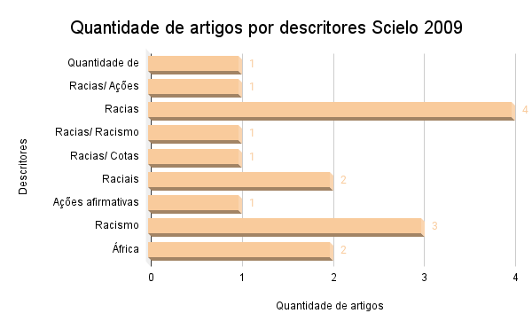
Scielo - 2009
Trabalhos | Descritores | Links
A mobilização do discurso da democracia racial no combate às cotas para afrodescendentes | Quantidade de artigos por descritores Scielo 2012 | https://www.scielo.br/j/estpsi/a/sx49c63WqjszKwYHH8yrJKN/?lang=pt
Notas para a interpretação das desigualdades raciais na educação | Racias/ Ações afirmativas | https://www.scielo.br/j/ref/a/Xx37p3hwd7MbMdCwB5y4mrK/?lang=pt
Desempenho, características de carcaça e qualidade da carne de bovinos superprecoces das raças Canchim, Nelore e seus mestiços | Racias | https://www.scielo.br/j/rbz/a/4JFPvMXKjWNCKVJLPJVYyHB/?lang=pt
Classe, raça e acesso ao ensino superior no Brasil | Racias | https://www.scielo.br/j/cp/a/TfrMTnds5Qjjc4DDsvrMXwb/?lang=pt
Diferenças raciais no padrão de gastos com educação: uma abordagem semiparamétrica | Racias | https://www.scielo.br/j/neco/a/y4fjwyXWw78g4gzLBbBnBMG/?lang=pt
O recinto sagrado: educação e antirracismo no Brasil | Racias/ Racismo | https://www.scielo.br/j/cp/a/knKfsBMNzJH3Vc4Zsx7T4mM/?lang=pt
Identidade coletiva negra e escolha eleitoral no Brasil | Racias | https://www.scielo.br/j/op/a/GwM4n4tWLPMTQptXJ7BW7mQ/?lang=pt
Afetividade entre estudantes e sistema de cotas para negros | Racias/ Cotas | https://www.scielo.br/j/paideia/a/S76xrJrrRq8hpc7QtXHMQbF/?lang=pt
A experiência sociocultural de universitários da África Lusófona no Brasil: entremeando histórias | Raciais | https://www.scielo.br/j/pp/a/W3SgLLzKykSLbdbLfnQrzNC/?lang=pt
O Brasil café com leite: debates intelectuais sobre mestiçagem e preconceito de cor na primeira república | Raciais | https://www.scielo.br/j/tem/a/gVZtKfXnY8LwjzStFgXLMjg/?lang=pt
Equidade e iniquidade no ensino superior: uma reflexão | Ações afirmativas | https://www.scielo.br/j/ensaio/a/Gq8c9dWsgVskC3LDcnV8j9H/?lang=pt
Modos de subjetivação de mulheres negras: efeitos da discriminação racial | Racismo | https://www.scielo.br/j/psoc/a/5zT3DgW97n9MP7MFLNXFL3d/?lang=pt
Normas e redistribuição: um estudo sobre condicionantes internacionais das políticas de combate ao racismo no Brasil | Racismo | https://www.scielo.br/j/rbpi/a/WnRpqvWLXFcMMvY8qQhdF8c/?lang=pt
Gênero, sexualidade e raça/etnia: desafios transversais na formação do professor | Racismo | https://www.scielo.br/j/cp/a/XvTZcNdBGZtFyMgF46Pr5rF/?lang=pt
A história africana nas escolas brasileiras: entre o prescrito e o vivido, da legislação educacional aos olhares dos especialistas (1995-2006) | África | https://www.scielo.br/j/his/a/XFYFDQdX8nfx9f4DhrSbx9v/?lang=pt
A política africana do governo Lula: (2003-2006) | África | https://www.scielo.br/j/ts/a/yT6DGHbyhhcJGFJgWtGwYtt/?lang=pt

Scielo - 2010
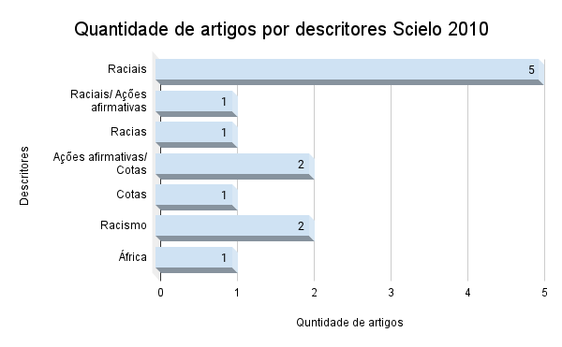
Scielo 2010
Trabalhos | Descritores | Links
Educação sanitária, estudos de atitudes raciais e psicanálise na trajetória de Virgínia Leone Bicudo | Raciais | https://www.scielo.br/j/cpa/a/qtFBWvr3Tf8yKkn8sJ47cfw/?lang=pt
Infância, raça e "paparicação" | Raciais | https://www.scielo.br/j/edur/a/vg5K7QqcXTm9ZRfsW9WVgvj/?lang=pt
Desigualdades raciais e políticas públicas: ações afirmativas no governo Lula | Raciais/ Ações afirmativas | https://www.scielo.br/j/nec/a/P7jQbyjZbNLcfvRFFjgCkCp/?lang=pt
O "crioulo Dudu": participação política e identidade negra nas histórias de um músico cantor (1890-1920) | Raciais | https://www.scielo.br/j/topoi/a/5pMkxmdtkZ7NdmNT7CNBYYh/?lang=pt
A visita do Robert Park ao Brasil, o "homem marginal" e a Bahia como laboratório | Racias | https://www.scielo.br/j/ccrh/a/Wn7N5ck5VBthSHLcv3wZvKb/?lang=pt
Dinâmica e consubstancialidade das relações sociais | Raciais | https://www.scielo.br/j/nec/a/hVNnxSrszcVLQGfHFsF85kk/?lang=pt
Divisões perigosas: políticas raciais no Brasil contemporâneo | Raciais | https://www.scielo.br/j/csp/a/fnsM9dSbFq6WnHfkQ7VXHFs/?lang=pt
Uma investigação sobre a aplicação de bônus adicional como política de ação afirmativa na Universidade Federal de Minas Gerais (UFMG) | Ações afirmativas/ Cotas | https://www.scielo.br/j/rbepop/a/vqMTTVs56Pppft4CV9CxPss/?lang=pt
As políticas públicas de ação afirmativa na educação e sua compatibilidade com o princípio da isonomia: acesso às universidades por meio de cotas para afrodescendentes | Ações afirmativas/ Cotas | https://www.scielo.br/j/ensaio/a/6MFBcFMpt6HkVqwHn4gcbwB/?lang=pt
Perspectivas de estudantes em situação de vestibular sobre as cotas universitárias | Cotas | https://www.scielo.br/j/psoc/a/Pg847vgzgVgpCtWxLVXxcRz/?lang=pt
Vivenciando o racismo e a violência: um estudo sobre as vulnerabilidades da mulher negra e a busca de prevenção do HIV/aids em comunidades remanescentes de Quilombos, em Alagoas | Racismo | https://www.scielo.br/j/sausoc/a/nQ8BbWW8qGLZCSr5hPB34YQ/?lang=pt
O Movimento Negro do ABC Paulista: diálogos sobre a prevenção das DST/aids | Racismo | https://www.scielo.br/j/sausoc/a/NMR4FBDG4fFYf5RxvdGY9ZR/?lang=pt
Cidadania, relações étnico-raciais e educação: desafios e potencialidades do ensino de ciências | África | https://www.scielo.br/j/ep/a/wqb8HvXMVG8C8KD7hKn5Tms/?lang=pt

Capes - Dissertação - 2010
Título | Descritores | Link
A igualdade formal e sua aplicabilidade prática: os descaminhos da dignidade atribuída ao negro brasileiro | Racismo | https://repositorio.pucrs.br/dspace/handle/10923/5101

2011 - ScieloCapes
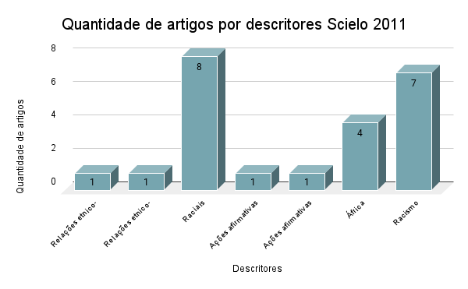
Scielo - 2011
Títulos dos trabalhos | Descritores | Link dos trabalhos
Formação continuada de professores para a diversidade cultural: ênfases, silêncios e perspectivas | Relações etnico-raciais | https://www.scielo.br/j/rbedu/a/qfNQJ3GxNDJTwG5kbXZw8Rs/?lang=pt
Pobreza, relações étnico raciais e cotidiano escolar: narrativas do viver | Relações etnico-raciais / Raciais | https://doi.org/10.1590/S1413-24782011000100010
Atitudes raciais de pretos e mulatos em São Paulo | Raciais | https://www.scielo.br/j/ha/a/BQ94tPgGs5yrz9LfLCDqfpv/?lang=pt
O cientificismo das teorias raciais em O cortiço e Canaã | Raciais | https://www.scielo.br/j/hcsm/a/Lcng54skj7WDsgYQNFP4vBh/?lang=pt
"Negro é negro": a contribuição da obra de Virginia Leone Bicudo aos estudos de relações raciais | Raciais | https://www.scielo.br/j/eh/a/HFtgNF7CnkT79XFJVCyVVxw/?lang=pt
Para medir as desigualdades raciais no mercado de trabalho | Raciais | https://www.scielo.br/j/rep/a/kYG4p3Yb7YdSGzZgqXkjsWw/?lang=pt
Estereótipos e essencialização de brancos e negros: um estudo comparativo | Raciais | https://www.scielo.br/j/psoc/a/Vfb945PY5b8Z8hQrQMYhg5m/?lang=pt
A atuação da sociedade civil na construção do campo da Alimentação e Nutrição no Brasil: elementos para reflexão | Raciais | https://www.scielo.br/j/csc/a/RJ63hbLn8vrxz9HK6q89BKD/?lang=pt
Do marinheiro João Cândido ao Almirante Negro: conflitos memoriais na construção do herói de uma revolta centenária | Raciais | https://www.scielo.br/j/rbh/a/bmBQ5vdP3SFRDSPk7ZSGH9f/?lang=pt
As relações cotidianas e a construção da identidade negra | Raciais | https://www.scielo.br/j/pcp/a/CppZVmLfcpHtFr7WCNPgpGq/?lang=pt
Política de cotas no Brasil: política social? | Ações afirmativas / Cotas | https://www.scielo.br/j/rk/a/ns4X3Q7PzTwdLjfScPCXx3d/?lang=pt
A construção social e política pela não-discriminação por orientação sexual | Ações afirmativas | https://www.scielo.br/j/physis/a/kYKJsyJM5qdcXYpSjPkVpfw/?lang=pt
Mas eu fui uma estrela do futebol! As incoerências sociológicas e as controvérsias sociais de um militante sem-terra sul-africano | África | https://www.scielo.br/j/mana/a/4DZJDSkkJB4Gg8ZHtZKNnyf/?lang=pt
Literatura e estruturas de sentimento: fluxos entre Brasil e África | África | https://www.scielo.br/j/se/a/zPVtGbkRD558PRhbTY5MPpH/?lang=pt
"A carne mais barata do mercado é a carne negra: uma reflexão sobre o "design" das camisas da Puma na Copa do Mundo de Futebol/2010 | África | https://www.scielo.br/j/rbefe/a/Lk7ZCTHvPNgLNzjrwC577ds/?lang=pt
História, memória e comemorações: em torno do genocídio e do passado colonial no sudoeste africano | África | https://www.scielo.br/j/rbh/a/prrLk7Krxgxn8QsD5GPx5nq/?lang=pt
Raça, racismo e saúde: a desigualdade social da distribuição do estresse | Racismo | https://www.scielo.br/j/epsic/a/tNVbv6Bxm9qrXSZdf4SMWxt/?lang=pt
Saúde e comunidades quilombolas: uma revisão da literatura | Racismo | https://www.scielo.br/j/rcefac/a/fYdFrbrz5YHsqgyqTxj9QhR/?lang=pt
Racismo e saúde: representações sociais de mulheres e profissionais sobre o quesito cor/raça | Racismo | https://www.scielo.br/j/reeusp/a/SPnq3fm5hxdHr7hT8qFCQPN/?lang=pt
O corpo nas atualizações do racismo contemporâneo | Racismo | https://www.scielo.br/j/er/a/t9fzLjcRwbvv3xcwdStbqDh/?lang=pt
O cientificismo das teorias raciais em O cortiço e Canaã | Racismo | https://www.scielo.br/j/hcsm/a/Lcng54skj7WDsgYQNFP4vBh/?lang=pt
Dispositivos de repressão e varejo do tráfico de drogas: reflexões acerca do Racismo de Estado | Racismo | https://www.scielo.br/j/epsic/a/qVxX4MFwv6DyXqKfwFBbJCP/?lang=pt
Atitude político-ideológica e inserção social: fatores psicossociais do preconceito | Racismo | https://www.scielo.br/j/psoc/a/YrCwXMjd3HQN5DWT7qBDjMJ/?lang=pt

Capes - Dissertação - 2011
Títulos | Descritores | Link
Os negros, a constituição de espaços para os seus e o entrelaçamento desses espaços: associações e identidades negras em Pelotas (1820-1943) | Raciais | https://repositorio.pucrs.br/dspace/handle/10923/3943
Direitos fundamentais sociais, dignidade da pessoa humana e mínimo existencial: o papel do poder judiciário na sua efetivação | África | https://repositorio.pucrs.br/dspace/handle/10923/2480

Capes - Tese - 2011
Títulos | Descritores | Link
Negros e negras no ensino superior privado: um estudo sobre raça e gênero | Raciais / Ações afirmativas | https://repositorio.pucrs.br/dspace/handle/10923/4847

2012 - ScieloCapes
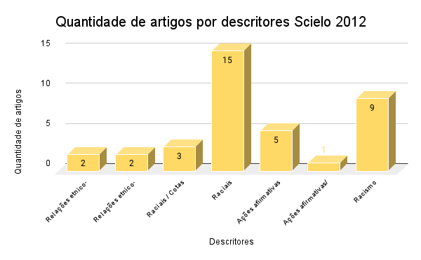
Scielo - 2012
Trabalhos | Descritores | Link
Há algo novo a se dizer sobre as relações raciais no Brasil contemporâneo? | Relações etnico-raciais / Raciais | https://www.scielo.br/j/es/a/MgJXTqXCNdynSGQZzWtS8mM/?lang=pt
Movimento negro e educação: ressignificando e politizando a raça | Relações etnico-raciais | https://www.scielo.br/j/es/a/MgJXTqXCNdynSGQZzWtS8mM/?lang=pt
Raça, cor e etnia em estudos epidemiológicos sobre populações brasileiras: revisão sistemática na base PubMed | Relações etnico-raciais | https://www.scielo.br/j/physis/a/BGp9j5wMddDCd7YZ4j8ssVv/?lang=pt
Breve histórico do pensamento psicológico brasileiro sobre relações étnico-raciais | Relações etnico-raciais / Raciais | https://www.scielo.br/j/pcp/a/TtJZrnNBHT88ShMQTLt5wYg/?lang=pt
Normatividade, políticas públicas educacionais e a questão racial no Brasil | Raciais / Cotas | https://www.scielo.br/j/rbeped/a/7mndC5QvxKttRRHkYQPbRHg/?lang=pt
Negras(os) e brancas(os) em publicidades de jornais paranaenses | Raciais | https://www.scielo.br/j/interc/a/HYNYX6PdkCgphMxGDyyVbyx/?lang=pt
Representações sociais de estudantes universitários sobre cotas na universidade | Raciais / Cotas | http://www.scielo.br/scielo.php?script=sci_arttext&pid=S1984-02922012000300007&lang=pt
Retratos da nação: os 'tipos antropológicos' do Brasil nos estudos de Edgard Roquette-Pinto, 1910-1920 | Raciais | https://www.scielo.br/j/bgoeldi/a/QhJTqrB8vf73c7gk4qbFSfz/?lang=pt
O Congresso Universal de Raças, Londres, 1911: contextos, temas e debates | Raciais | https://www.scielo.br/j/bgoeldi/a/LpSkSW9hyH6jXDXDdYn7k9w/?lang=pt
Esquadrinhando as relações raciais | Raciais | https://www.scielo.br/j/hcsm/a/G7wqBs5T4kKKkfffscCf7NR/?lang=pt
O paradoxo da mistura: identidades, desigualdades e percepção de discriminação entre brasileiros pardos | Raciais | https://www.scielo.br/j/rbcsoc/a/JFNppF8CZfb3K9ztmX8ZkmM/?lang=pt
Moderna República velha: um outro ano de 1922 | Raciais | https://www.scielo.br/j/rieb/a/dFBnRVwGZj3YcPnXzBdYgLg/?lang=pt
Sociabilidade juvenil, cor, gênero e sexualidade no baile charme carioca | Raciais | https://www.scielo.br/j/cp/a/BwrqBC58RQTv5XvQDFX6h6p/?lang=pt
Reflexões sobre a constitucionalidade das cotas raciais em Universidades Públicas no Brasil: referências internacionais e os desafios pós-julgamento das cotas | Raciais | https://www.scielo.br/j/ensaio/a/xWK9mv8FbJ6NMnf53PvzQ9s/?lang=pt
Identificando a branquidade inominada: corpo, raça e nação nas representações sobre Gisele Bündchen na mídia transnacional | Raciais | http://www.scielo.br/scielo.php?script=sci_arttext&pid=S0104-83332012000100011&lang=pt
Race Fucker: representações raciais na pornografia gay | Raciais | https://www.scielo.br/j/cpa/a/T3Gwfg8FPVzkzNPKCw4d3CS/?lang=pt
As origens do alienismo no Brasil: dois artigos pioneiros sobre o Hospício de Pedro II | Raciais | https://www.scielo.br/j/rlpf/a/CDJLGj8ZFKZgdwcSHMwN4LQ/?lang=pt
Tendências e tensões de sociabilidade de estudantes dos Palop em duas universidades brasileiras | Raciais | https://www.scielo.br/j/pp/a/PKNgGLKM4CJfVjwwFmLmN4F/?lang=pt
"We have a dream": cientistas sociais e a controvérsia sobre as cotas raciais na imprensa | Raciais / Cotas | https://www.scielo.br/j/rsocp/a/6WpRkCgP9YpzTYXnjsXZ8xx/?lang=pt
Farda & "cor": um estudo racial nas patentes da polícia militar da Bahia | Raciais | https://www.scielo.br/j/afro/a/GcnVdvBp9zDG9dBhgC46D7N/?lang=pt
Uma família de cultura: os Souza Carneiro na Salvador de inícios do século XX | Raciais | https://www.scielo.br/j/ln/a/CCpdKf4sZVGmxqLhG8wmtFf/?lang=pt
Fazer História, Fazer Sentido: Associação Cultural do Negro (1954-1964) | Raciais | https://www.scielo.br/j/ln/a/NctYPPBBRNFTtwtqhM4zVHQ/?lang=pt
Políticas públicas de ações afirmativas para ingresso na educação superior se justificam no Brasil? | Ações afirmativas | https://www.scielo.br/j/rbeped/a/bqD9kT8FGbNz5W5CZvMDJWB/?lang=pt
A presença dos estudantes indígenas nas universidades estaduais do Paraná: trajetórias e pertencimentos | Ações afirmativas | https://www.scielo.br/j/rbeped/a/F8qWHQJMzZtZL4VRYqq9Dnq/?lang=pt
A ampliação da base social da educação superior no contexto do Centro Universitário do Leste de Minas Gerais: o caso do ProUni | Ações afirmativas | https://www.scielo.br/j/rbeped/a/yswwswh7dK58ws8zgqnnqzj/?lang=pt
A neutralização das discriminações por meio da educação da criança | Ações afirmativas | https://www.scielo.br/j/rbeped/a/hK94cZ5JYz8zQXyjbcbWKcq/?lang=pt
As ações afirmativas para afrodescendentes articuladas a partir de parcerias intersetoriais: uma análise argumentativa do caso Geração XXI | Ações afirmativas | https://www.scielo.br/j/osoc/a/J5m5MbmGRf3qJNnWTnyCv8M/?lang=pt
Reflexões sobre a constitucionalidade das cotas raciais em Universidades Públicas no Brasil: referências internacionais e os desafios pós-julgamento das cotas | Ações afirmativas/ Cotas | https://www.scielo.br/j/ensaio/a/xWK9mv8FbJ6NMnf53PvzQ9s/?lang=pt
Entendendo raça e racismo: por uma educação racialmente crítica e antirracista | Racismo | https://www.scielo.br/j/rbeped/a/rWZGsfTHC7kJPckv3r5s48M/?lang=pt
Desigualdade racial, racismo e seus efeitos | Racismo | https://www.scielo.br/j/fractal/a/Qnm4D67j4Ppztvz3tfb4kwx/?lang=pt
Negras(os) e brancas(os) em publicidades de jornais | Racismo | https://www.scielo.br/j/interc/a/HYNYX6PdkCgphMxGDyyVbyx/?lang=pt
Acessibilidade à atenção básica a famílias negras em bairro popular de Salvador, Brasil | Racismo | https://www.scielo.br/j/rsp/a/Qq9vtMfVSCm3CnsDj7LrgHG/?lang=pt
Há algo novo a se dizer sobre as relações raciais no Brasil contemporâneo? | Racismo | https://www.scielo.br/j/es/a/MgJXTqXCNdynSGQZzWtS8mM/?lang=pt
Tudo é interseccional?: Sobre a relação entre racismo e sexismo | Racismo | https://www.scielo.br/j/nec/a/xpdJwv86XT8KjcpvkQWHKCr/?lang=pt
Feminismo negro: raça, identidade e saúde reprodutiva no Brasil (1975-1993) | Racismo | https://www.scielo.br/j/ref/a/NLv5Bs6zRGHhzCZ8859x9dS/?lang=pt
O conceito de racismo institucional: aplicações no campo da saúde | Racismo | https://www.scielo.br/j/icse/a/hxpmJ5PB3XsWkHZNwrHv4Dv/?lang=pt
Farda & "cor": um estudo racial nas patentes da polícia militar da Bahia | Racismo | https://www.scielo.br/j/afro/a/GcnVdvBp9zDG9dBhgC46D7N/?lang=pt

2013 - ScieloCapes
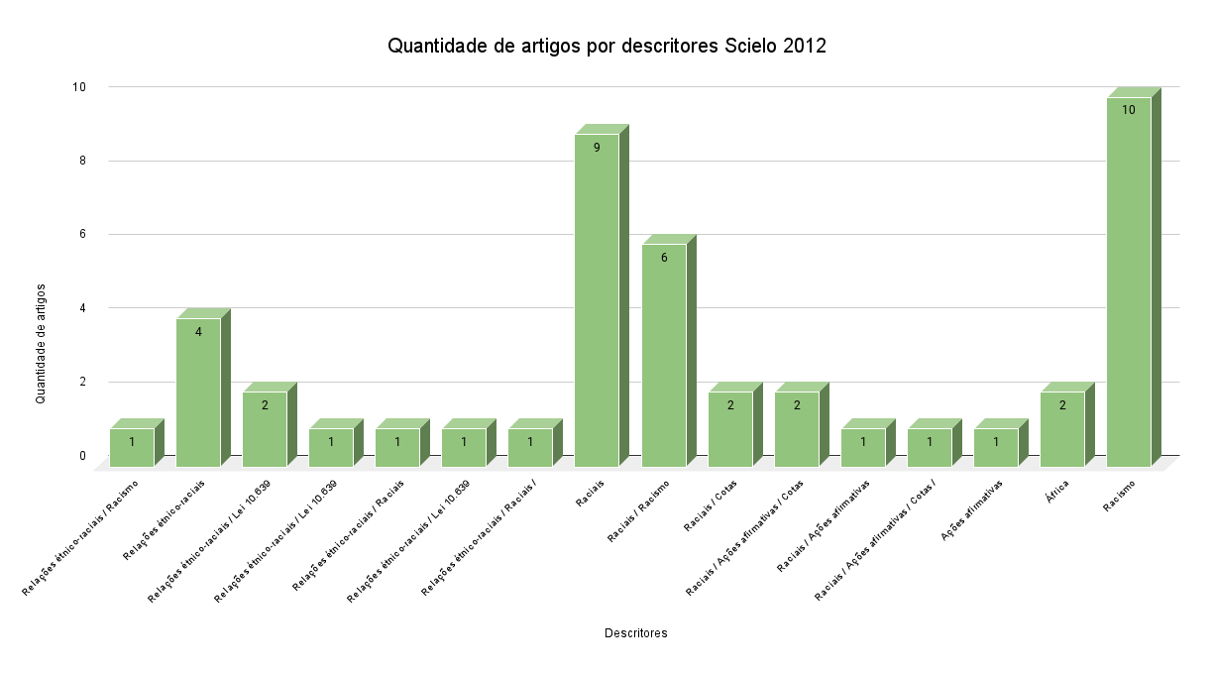
Scielo - 2013
Trabalhos | Descritores | Link
A percepção dos psicólogos sobre o racismo institucional na saúde pública | Relações étnico-raciais / Racismo | https://www.scielo.br/j/sdeb/a/jCfZVYPGcL9Sff8MpgtWK6z/?lang=pt
PNBE 2010: personagens negros como protagonistas | Relações étnico-raciais | https://www.scielo.br/j/edreal/a/Z93k8kw9xxHJDwsxzb6v8BD/?lang=pt
Trabalho negro, memória negra no Vale do Sinos (RS): narrativa etnobiográfica de Vó Nair | Relações étnico-raciais | https://www.scielo.br/j/ha/a/gRWxzqfC6YwWRzJMPMcD3vh/?lang=pt
De gente de cor a quilombolas: desigualdades, religião e identidade | Relações étnico-raciais | https://www.scielo.br/j/ccrh/a/V6WZnb56jBKNssdJyzqVx5t/?lang=pt
A Lei 10.639/2003 e a Escola de Educação Especial: um desafio a mais para a formação de professores | Relações étnico-raciais / Lei 10.639/2003 | https://www.scielo.br/j/er/a/8vcRrSnYfVwPKqSVyQHDfPf/?lang=pt
Implementação da Lei 10.639/2003: mapeando embates e percalços | Relações étnico-raciais / Lei 10.639/2003 | https://www.scielo.br/j/er/a/MNXGXGyqnGXvcJF4WZvfLqP/?lang=pt
Dilemas e aporias subjacentes aos processos de implementação da Lei 10.639/2003 | Relações étnico-raciais / Lei 10.639/2003 / Ações afirmativas | https://www.scielo.br/j/er/a/fMXQvqSDsRLVwHpz7HFpcvc/?lang=pt
Relações étnico-raciais e práticas pedagógicas em Educação Infantil | Relações étnico-raciais / Raciais | https://www.scielo.br/j/er/a/HxWhYhpq8WsCbVV9rK3D83r/?lang=pt
As práticas pedagógicas de trabalho com relações étnico-raciais na escola na perspectiva de Lei 10.639/2003: desafios para a política educacional e indagações para a pesquisa | Relações étnico-raciais / Lei 10.639/2003 / Ações afirmativas / África | https://www.scielo.br/j/er/a/QFdpZntn6nBHWPXbmd4YNQf/?lang=pt
O debate contemporâneo sobre a diversidade e a diferença nas políticas e pesquisas em educação | Relações étnico-raciais | https://www.scielo.br/j/ep/a/WskqTPrZgtc8k56XHvr8XBz/?lang=pt
Políticas de promoção de igualdade racial e programas de distribuição de livros didáticos | Relações étnico-raciais / Raciais / Racismo | https://www.scielo.br/j/ep/a/NqFDpd4xQpgQLptjZKMZnCk/?lang=pt
As fronteiras da nação e das raças em São Tomé e Príncipe: São-tomenses, Europeus e Angolas nos primeiros decênios de Novecentos | Raciais | https://www.scielo.br/j/vh/a/p6TXd9Lv88hfwn6v4pPcxjF/?lang=pt
Mulheres negras e brancas e os níveis de acesso aos serviços preventivos de saúde: uma análise sobre as desigualdades | Raciais / Racismo | https://www.scielo.br/j/sdeb/a/kw9SwJT5SHMYty6dhTYvsGg/?lang=pt
Iniquidades raciais e saúde: o ciclo da política de saúde da população negra | Raciais / Racismo | https://www.scielo.br/j/sdeb/a/spQ7FXCVNsJsKyHn8JzWMvj/?lang=pt
Biografia como história social: o clã Ferreira Gomes e os mundos da escravização no Atlântico Sul | Raciais | https://www.scielo.br/j/vh/a/SPw7phjm6MzGxJkzfRjQV7P/?lang=pt
O imaginário da branquitude à luz da trajetória de Grande Otelo: raça, persona e estereótipo em sua perfomance artística | Raciais | https://www.scielo.br/j/afro/a/jQnGgnGMq5VcB4tK4NBgPNx/?lang=pt
O significante "negro" e a pós-africanidade: a diáspora haitiana em Miami | Raciais | https://www.scielo.br/j/soc/a/qLKdryGLT58DVNPz3PpV7dz/?lang=pt
O espaço da negritude e o reverso da africanidade: crítica sobre as relações raciais contemporâneas | Raciais / Racismo | https://www.scielo.br/j/ccrh/a/tHcxfSnMRbDyMzvxcJj9vYB/?lang=pt
Ações afirmativas no vestibular da UFPR entre 2005 a 2012: de política afirmativa racial a política afirmativa de gênero | Raciais / Cotas | https://www.scielo.br/j/rbcpol/a/scRfvVXvgJsVnF7B7v3xSyg/?lang=pt
Administrando o debate público: O Globo e a controvérsia em torno das cotas raciais | Raciais / Ações afirmativas / Cotas | https://www.scielo.br/j/rbcpol/a/nkh3Bwp6rjP6RdQbPPcN66b/?lang=pt
Disparidades étnico-raciais em saúde autoavaliada: análise multinível de 2.697 indivíduos residentes em 145 municípios brasileiros | Raciais | https://www.scielo.br/j/csp/a/PMDZWmYQq3YnHhW5nnjBndJ/?lang=pt
O subproduto social advindo das cotas raciais na educação superior do Brasil | Raciais / Ações afirmativas / Cotas | https://www.scielo.br/j/rbeped/a/7QGdw7B8WbhpwgH9Fb6zYZc/?lang=pt
A percepção do assistente social acerca do racismo institucional | Raciais / Racismo | http://www.scielo.br/scielo.php?script=sci_arttext&pid=S0101-66282013000200005&lang=pt
Discriminação racial no cuidado em saúde reprodutiva na percepção de mulheres | Raciais | https://www.scielo.br/j/tce/a/c8pbVz3RRYHTNJSDN8wQtYt/?lang=pt
Temáticas prioritárias no campo de gênero e ciências no Brasil: raça/etnia, uma lacuna? | Raciais | https://www.scielo.br/j/cpa/a/JXJgYbcktzL3CwChZKZQ9qp/?lang=pt
Cotas raciais em cartas de leitores da revista Caros Amigos: uma perspectiva dialógica | Raciais / Cotas | https://www.scielo.br/j/bak/a/kby5tnqtDnbkrxGBHLD6vxy/?lang=pt
Ações afirmativas raciais no ensino superior público brasileiro: um panorama analítico | Raciais / Ações afirmativas | https://www.scielo.br/j/cp/a/MBtLrKDNWYWY8ntQDwBSGYb/?lang=pt
"Vai ficar tudo preto": Monteiro Lopes e a cor na política | Raciais | https://www.scielo.br/j/nec/a/MYTxMv5YSs5Fs3HZNDdk6KN/?lang=pt
Repertórios discursivos contemporâneos sobre as desigualdades raciais no Brasil: um estudo com estudantes paraibanos de pós-graduaç | Raciais / Racismo | https://www.scielo.br/j/psoc/a/nGSCTHrSV5QDvK7GtZSbNQR/?lang=pt
Racismo como verbalismo? Delineamentos para compreensão da aquisição do racismo entre cegos congênitos | Raciais / Racismo | https://www.scielo.br/j/psoc/a/FvfLmnKvSBhbjT6Rq9kVp9y/?lang=pt
Espaços de negros e brancos em livros didáticos de Geografia do estado do Paraná, Brasil | Raciais | https://www.scielo.br/j/ciedu/a/ChRfpsJZ6fsknyRZNxh8mLR/?lang=pt
O desafio da convivência: assessoria de diversidade e apoio aos cotistas (2004-2008) | Raciais / Ações afirmativas / Cotas / Racismo | https://www.scielo.br/j/pcp/a/ttSJhxbX5NPN6rW3MRJsQpS/?lang=pt
Desafios do currículo multicultural na educação superior para indígenas | Ações afirmativas | https://www.scielo.br/j/ep/a/JVrQGJYWbh5zj9Gsb9nVgqz/?lang=pt
Mulheres e suas casas: reflexões etnográficas a partir do Brasil e da África do Sul | África | https://www.scielo.br/j/cpa/a/H5qHq55yXcm39PNJ8tVg3Sn/?lang=pt
Os conteúdos étnico-raciais na educação brasileira: práticas em curso | África | https://www.scielo.br/j/er/a/t4drGjZZj4dpnxV7nqK4JBp/?lang=pt
Os pangermanistas na África: inclusão e exclusão dos nativos nos planos expansionistas do império, 1896-191 | Racismo | https://www.scielo.br/j/rbh/a/GmzvXtW8Zp3sRvc58kmbJmf/?lang=pt
"Mulheres de fonte e rio": solicitação no confessionário, misoginia e racismo na Bahia setecentista | Racismo | https://www.scielo.br/j/afro/a/M5rhPDwdTCRsZ5bVrN3kKsq/?lang=pt
Hermenêutica Negra Feminista: um ensaio de interpretação de Cântico dos Cânticos 1.5-6 | Racismo | https://www.scielo.br/j/ref/a/v9Zjmt8XzN8DmFSyZCcNsKg/?lang=pt
Charles Boxer (contra Gilberto Freyre): raça e racismo no Império Português ou a erudição histórica contra o regime salazarista | Racismo | https://www.scielo.br/j/eh/a/HPVdhwthKVbVZfdmrrkFjPq/?lang=pt
Análise sobre a (não) caracterização do crime de racismo no Tribunal de Justiça de São Paulo | Racismo | https://www.scielo.br/j/eh/a/bDG3kKtHZnGxRjYHfd8cFYc/?lang=pt
As críticas ao gênero e a pluralização do feminismo: colonialismo, racismo e política heterossexual | Racismo | https://www.scielo.br/j/ref/a/mLJjXKs35xcKRzzFFzbF3QC/?lang=pt
Identificação racial e a produção da informação em saúde | Racismo | https://www.scielo.br/j/icse/a/zXf8X69fsshHLhqsRLr7Rdm/?lang=pt
A presença ausente do racial: discursos políticos e pedagógicos sobre História, "Portugal" e (pós-)colonialismo | Racismo | https://www.scielo.br/j/er/a/fYFNwDhXgxbZq6H6tbNWWfK/?lang=pt
Discriminação racial e vulnerabilidade às DST/Aids: um estudo com adolescentes negras | Racismo | https://www.scielo.br/j/physis/a/rcrmVF5Vq9wGgJzkqyKG4gc/?lang=pt
Massacre e resistência Kaiowá e Guarani: interrogações às Psicologias nos traçados do intolerável | Racismo | https://www.scielo.br/j/pcp/a/Sn3jBQYfDghmKs4dN6LF8qD/?lang=pt

2014 - ScieloCapes
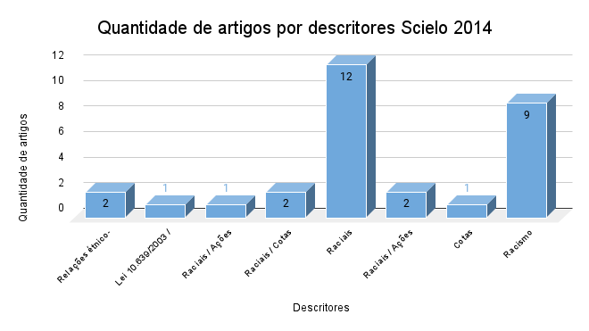
Scielo - 2014
Títulos | Descritores | Link
Aniela Meyer Ginsberg e os estudos de raça/etnia e intercultura no Brasil | Relações étnico-raciais | https://www.scielo.br/j/pusp/a/SQ3VxwGqqpb6SpPPVBNXr6C/?lang=pt
Psicologia e Ensino das Relações Étnico-Raciais: uma experiência na formação de professores | Relações étnico-raciais | https://www.scielo.br/j/pee/a/FtTLLzYt7bsCDhwV3XXzQ7y/?lang=pt
10 anos da lei federal nº 10.639/2003 e a formação de professores: uma leitura de pesquisas científicas | Lei 10.639/2003 / África | https://www.scielo.br/j/ep/a/GmKPstrwnR3G5G43fkysRSs/?lang=pt
A identificação de enquadramentos através da análise de correspondências: um modelo analítico aplicado à controvérsia das ações afirmativas raciais na imprensa | Raciais / Ações afirmativas | https://www.scielo.br/j/op/a/zqhLRY3rqswQXB3scF53xTG/?lang=pt
Políticas de ação afirmativa e o experimento de listas: o caso das cotas raciais na universidade brasileira | Raciais / Cotas | https://www.scielo.br/j/op/a/bhQXnh3m74RNQbnxB6kWncD/?lang=pt
Rumores e política no Rio de Janeiro e em Minas Gerais no final do Primeiro Reinado | Raciais | https://www.scielo.br/j/his/a/sfsmbTpxLSmsMFNC4Mc3nsh/?lang=pt
A Obra de Carlos Hasenbalg e seu Legado à Agenda de Estudos sobre Desigualdades Raciais no Brasil | Raciais | https://www.scielo.br/j/dados/a/PpZ57zcqpk5D4GS6Fq87wTd/?lang=pt
Privilégios: Relato de uma Trajetória Acadêmica | Raciais | https://www.scielo.br/j/dados/a/4fsHBgtpbRSxF5BydSBS6VH/?lang=pt
OS CLOWNS DE MACHADO DE ASSIS, LIMA BARRETO E MONTEIRO LOBATO | Raciais | https://www.scielo.br/j/mael/a/T4kyvZvnc5JkcTzwSssBJ3c/?lang=pt
Educação infantil e relações raciais: a tensão entre igualdade e diversidade | Raciais | https://www.scielo.br/j/cp/a/xK4BvTfDz93x57SfS57yWRg/?lang=pt
Variações intra e intermetropolitanas da desigualdade de renda racial | Raciais | https://www.scielo.br/j/cm/a/DdgpsWp8nnqCKdpMY46XgDK/?lang=pt
"Chicago" no Brasil: a importância da redescoberta da cidade e da "raça" | Raciais | https://www.scielo.br/j/rieb/a/CP9Dqw4vtxczCmJFnYw7jTp/?lang=pt
Relações raciais e estudos organizacionais no Brasil | Raciais | https://www.scielo.br/j/rac/a/B8QtSZTYVYnZj3TgT4kBN7P/?lang=pt
Histórias de um lugar onde "preconceitos raciais nunca houve": os negros nas matas do Rio Grande do Sul (1889-1930) | Raciais | https://www.scielo.br/j/topoi/a/mNp5ZKHbHbkSSNXwhPfjZ7C/?lang=pt
Educação antirracista: tensões e desafios para o ensino de sociologia | Raciais | https://www.scielo.br/j/edreal/a/fBVxRfkk5pqpzxLqr5RcNxp/?lang=pt
A implantação de cotas na universidade: paternalismo e ameaça à posição dos grupos dominantes | Raciais / Cotas | https://www.scielo.br/j/rbedu/a/vNxCCpYPdj7678HdDbxHGvq/?lang=pt
Encontros cotidianos e a pesquisa em Educação: relações raciais, experiência dialógica e processos de identificação | Raciais | https://www.scielo.br/j/er/a/G7jDC5FW8qxVFVxPXT5HyQj/?lang=pt
Um Brasil melhor | Raciais | https://www.scielo.br/j/hcsm/a/YB3VDhPmKK6Dv9Rn7F7G7cS/?lang=pt
Ação afirmativa, comunitarismo e multiculturalismo: relações necessárias ou contingentes? | Raciais / Ações afirmativas / Cotas | https://www.scielo.br/j/rbcsoc/a/qbS3XBPVF4MLGCnpD7wmcVG/?lang=pt
Repertórios discursivos de estudantes universitários sobre cotas raciais nas universidades públicas brasileiras | Raciais / Ações afirmativas / Cotas | https://www.scielo.br/j/psoc/a/TKJkQ7LGvyVCH8TBn6HYnWm/?lang=pt
Cotas nas universidades públicas | Cotas | https://www.scielo.br/j/afro/a/v7zbRWVS5XGqgXyqKmqxVgq/?lang=pt
Censo psicossocial dos moradores em hospitais psiquiátricos do estado de São Paulo: um olhar sob a perspectiva racial | Racismo | https://www.scielo.br/j/sausoc/a/nF4PdVbQJz3thK9sPThVkwP/?lang=pt
Pode haver racismo na esquerda? Um estudo de caso1 | Racismo | https://www.scielo.br/j/his/a/tGJ6ZTxLdP7CCNkD7QZvH6B/?lang=pt
O Cosmopolitismo Kantiano: Universalizando o Iluminismo* | Racismo | https://www.scielo.br/j/cint/a/hhMCC5VrYz8kKpDGjyTQMRq/?lang=pt
Privilégios: Relato de uma Trajetória Acadêmica* | Racismo | https://www.scielo.br/j/dados/a/4fsHBgtpbRSxF5BydSBS6VH/?lang=pt
Fontes de informação na Web: apropriação, uso e disseminação da informação étnico-racial no movimento negro da Paraíba | Racismo | https://www.scielo.br/j/tinf/a/ZqYkgZ53cLdStHHKy9RzMhN/?lang=pt
Cuidado, interseccionalidade e feminismo | Racismo | https://www.scielo.br/j/ts/a/8P99gKzNYJM6bFLhhKfMmNP/?lang=pt
Sim, nós somos racistas: estudo psicossocial da branquitude paulistana | Racismo | https://www.scielo.br/j/psoc/a/ZFbbkSv735mbMC5HHCsG3sF/?lang=pt
O papel dos valores sociais e variáveis psicossociais no preconceito racial brasileiro | Racismo | https://www.scielo.br/j/psoc/a/jnGN6W499XwxjQhMF7qDTdx/?lang=pt
É inerente ao ser humano! A naturalização das hierarquias sociais frente às expressões de preconceito e discriminação na perspectiva juvenil | Racismo | https://www.scielo.br/j/physis/a/CSVtJVT6DGS54rRvWRFQ9XK/?lang=pt

Capes - Dissertação - 2014
Títulos | Descritores | Link
A conferência de Durban e o antirracismo no Brasil (1978-2001) | Rascimo / Ações afirmativas / África | https://repositorio.pucrs.br/dspace/handle/10923/5666

2015 - ScieloCapes
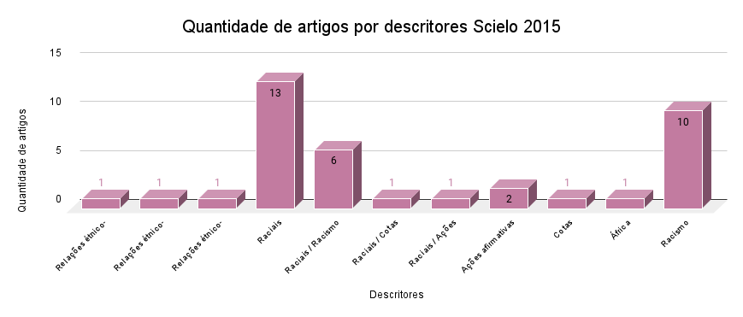
Scielo - 2015
Títulos | Descritores | Link
Medindo o preconceito racial no Brasil: Aniela Ginsberg e o estudo das atitudes raciais | Relações étnico-raciais / Raciais / Racismo | https://www.scielo.br/j/rlpf/a/Mtf6JDtS7dGFrpgfb8rfF4n/?lang=pt
As pesquisas sobre o "estado do conhecimento" em relações étnico-raciais | Relações étnico-raciais / Racismo | https://www.scielo.br/j/rieb/a/cwjzvNd8dTSc8wKBfXRn6xh/?lang=pt
Entre relações desvendadas e afetos em disputa: a presença de Também Somos Irmãos (1949) no cinema brasileiro dos anos 1940-50 | Relações étnico-raciais | https://www.scielo.br/j/gal/a/PfLP9grHVZM7QRGPQFT46Xg/?lang=pt
Acesso de negros no ensino superior: o que mudou entre 2000 e 2010 | Raciais | https://www.scielo.br/j/cp/a/tttVNfkLTtGXpmB8JDFcdnD/?lang=pt
"Transição de cor": Raça e abolição nas estampas de negros de Angelo Agostini na Revista Illustrada | Raciais | https://www.scielo.br/j/topoi/a/4Z9RVdKNtdj9HGkFSdKSshj/?lang=pt
Racismo e Saúde: um corpus crescente de evidência internacional | Raciais / Racismo | https://www.scielo.br/j/soc/a/TdR6VjTkrwxhqWcHf9VM9Fp/?lang=pt
Por que ensinar a história da África e do negro no Brasil de hoje? | Raciais | https://www.scielo.br/j/rieb/a/WxGPWdcytJgSnNKJQ7dMVGz/?lang=pt
Nem crime, nem castigo: o racismo na percepção do judiciário e das vítimas de atos de discriminação | Raciais / Racismo | https://www.scielo.br/j/rieb/a/S5mQsNJQZ8YmqJKMqJkbMYS/?lang=pt
Com que Cor Eu Vou pro Shopping que Você me Convidou? | Raciais | https://www.scielo.br/j/rac/a/gkZhL8JJx53s5x5XSLk6fvH/?lang=pt
Cor, intelectuais e nação na sociologia de Guerreiro Ramos | Raciais / Racismo | https://www.scielo.br/j/cebape/a/7WY63byJtg4RHTvxqWqWXvw/?lang=pt
A lei de cotas na perspectiva do desempenho acadêmico na Universidade Federal de Uberlândia | Raciais | https://www.scielo.br/j/rbeped/a/wTypQhvyvDpm7sz6MJDRQTD/?lang=pt
A nata e as cotas raciais: genealogia de um argumento público | Raciais / Cotas | https://www.scielo.br/j/op/a/QyKvRBhmPkKc5f8v7LHFWbg/?lang=pt
Política Nacional de Saúde Integral da População Negra: implementação, conhecimento e aspectos socioeconômicos sob a perspectiva desse segmento populacional | Raciais | https://www.scielo.br/j/csc/a/mNYPvyFtbp3bm3bc8S64b3j/?lang=pt
RELAÇÕES RACIAIS, CULTURA ACADÊMICA E TENSIONAMENTOS APÓS AÇÕES AFIRMATIVAS | Raciais / Ações afirmativas | https://www.scielo.br/j/edur/a/GzcL6VPqbGDxbrgwzvJ9Chy/?lang=pt
GRITOS SEM PALAVRAS: RESISTÊNCIAS DAS CRIANÇAS PEQUENININHAS NEGRAS FRENTE AO RACISMO | Raciais / Racismo | https://www.scielo.br/j/edur/a/DgFvJxgwpkcw7J8748FVVbt/?lang=pt
Campos do pós-abolição: identidades laborais e experiência "negra" entre os trabalhadores do café no Rio de Janeiro (1931-1964) | Raciais | https://www.scielo.br/j/rbh/a/Wg67CVZ6NmbJTJLzMvQLcwy/?lang=pt
Entre Metamorfoses e Sentidos: a Trajetória de um Professor Universitário Afro-Descendente a Partir dos Pressupostos Teóricos da Psicologia Social | Raciais | https://www.scielo.br/j/pcp/a/Mx9JSwcCBBdVzb5XmbDw3wh/?lang=pt
Gênero, raça, desigualdades e políticas de ação afirmativa no ensino superior | Raciais | https://www.scielo.br/j/rbcpol/a/n9DcCPYSvPJQpmwGcXTgRLv/?lang=pt
Entre o grotesco e o risível: o lugar da mulher negra na história em quadrinhos no Brasil | Raciais | https://www.scielo.br/j/rbcpol/a/wwz7TtzS95kzNCQTCcdZ3pr/?lang=pt
“O negro é povo no Brasil”: afirmação da negritude e democracia racial em alberto guerreiro ramos (1948-1955) | Raciais / Racismo | https://www.scielo.br/j/ccrh/a/Q4fVfGXRjkQfvyQ7ZMHzVbB/?lang=pt
Guerreiro Ramos interpela a Unesco: ciências sociais, militância e antirracismo | Raciais / Racismo | https://www.scielo.br/j/ccrh/a/Kpf6qHxJpP8sGhQSMgZtgbq/?lang=pt
A atualidade do pensamento de Guerreiro Ramos: branquidade e nação | Raciais | https://www.scielo.br/j/ccrh/a/SMkX3HB7SDnWr39wqgbbVDs/?lang=pt
A obra de Carlos Hasenbalg e sua importância para os estudos das relações das desigualdades raciais no Brasil* | Raciais | https://www.scielo.br/j/se/a/Qkyd7qQrknQZkxPyhZ75Btd/?lang=pt
Migrações e trabalho no Brasil: fatores étnico-nacionais e raciais | Raciais | https://www.scielo.br/j/rbcsoc/a/GjF6vVMMPXL3TgzYsGWb95j/?lang=pt
A política afirmativa "Argumento de Inclusão" como forma de acesso à universidade pública: o caso da Universidade Federal do Rio Grande do Norte | Ações afirmativas | https://www.scielo.br/j/rap/a/KyTkqWLGQnQ9Zx7sMTtGKJP/?lang=pt
Políticas públicas de ações afirmativas para a Educação Superior: o Conselho Universitário como arena de disputas | Ações afirmativas | https://www.scielo.br/j/ensaio/a/pWkVL45ZzwbCznhW8nghjjz/?lang=pt
A lei de cotas na perspectiva do desempenho acadêmico na Universidade Federal de Uberlândia | Cotas | https://www.scielo.br/j/rbeped/a/wTypQhvyvDpm7sz6MJDRQTD/?lang=pt
Uma solução setecentista ousada e inovadora para a escravidão no Brasil | África | https://www.scielo.br/j/his/a/5sr4vBxZ3dPgfRjkKhnGcJM/?lang=pt
A PALAVRA É... GENOCÍDIO: A CONTINUIDADE DE PRÁTICAS RACISTAS NO BRASIL | Racismo | https://www.scielo.br/j/psoc/a/LNZ49SRy9K9nqnrkFqkBc8N/?lang=pt
Mulheres, saúde e uso de crack: a reprodução do novo racismo na/pela mídia televisiva | Racismo | https://www.scielo.br/j/sausoc/a/P7mQR6CkD74LgHGfJB43D6k/?lang=pt
Brinquedos e brincar na vida de mulheres educadoras negras | Racismo | https://www.scielo.br/j/pee/a/43YQZtr3Wrpmx8VrgjyJbNP/?lang=pt
Racismo e Antirracismo: Ampliando o Debate | Racismo | https://www.scielo.br/j/soc/a/YQzn7bTwKRXvN8QmvmpTQ6J/?lang=pt
Discriminação e Racismo na União Europeia: diagnóstico de uma ameaça negligenciada e da investigação científica correspondente | Racismo | https://www.scielo.br/j/soc/a/39MfFsRPTdWX3SPBnz8Q8gx/?lang=pt
Racismo como metaenquadre | Racismo | https://www.scielo.br/j/rieb/a/CLZymtsWbbjRhLwnKT3yZPr/?lang=pt
Conservadorismo e extrema-direita na Europa e no Brasil* | Racismo | https://www.scielo.br/j/sssoc/a/MFzdwxKBBcNqHyKkckfW6Qn/?lang=pt
Paradigma da afrocentricidade e uma nova concepção de humanidade em saúde coletiva: reflexões sobre a relação entre saúde mental e racismo | Racismo | https://www.scielo.br/j/sdeb/a/p9xtSXnTRfNXn4c8nFsRbpb/?lang=pt
GOVERNAMENTALIDADES NEOLIBERAIS E DISPOSITIVOS DE SEGURANÇA | Racismo | https://www.scielo.br/j/psoc/a/Xgxy5XhRFSqtVVbBYmXpWCR/?lang=pt
De narizes extraídos por Machado: eugenias raciais, traços faciais e teorias psiquiátricas no Brasil oitocentista | Racismo | https://www.scielo.br/j/rlpf/a/vyWwTH5Htp6sxGpTx4pTfjv/?lang=pt

Capes - Dissertação - 2015
Títulos | Descritores | Link
De colônia africana a bairro Rio Branco: desterritorialização e exílio social na terra do latifúndio : Porto Alegre, 1920-1950 | Racismo | https://repositorio.pucrs.br/dspace/handle/10923/7278
Cotas raciais no curso de medicina da UFRGS na perspectiva docente: rupturas e configurações tecidas na garantia do direito à educação superior pública | Raciais / Cotas / Relações étnico-racias / Ações afirmativas | https://repositorio.pucrs.br/dspace/handle/10923/7125
Educação no pós-abolição: a escolarização de afrodescendentes em Florianópolis – SC (1888 – 1930) | Raciais | https://repositorio.pucrs.br/dspace/handle/10923/7265
O ensino da história e da cultura afro-brasileira em Rondônia: a aplicação da lei nº 10.639/2003 | África / Lei 10.639/2003 | https://repositorio.pucrs.br/dspace/handle/10923/7481
Entre colonos e colonizados: identidade cingida em Caderno de memórias coloniais | África | https://repositorio.pucrs.br/dspace/handle/10923/10972

2016 - ScieloCapes
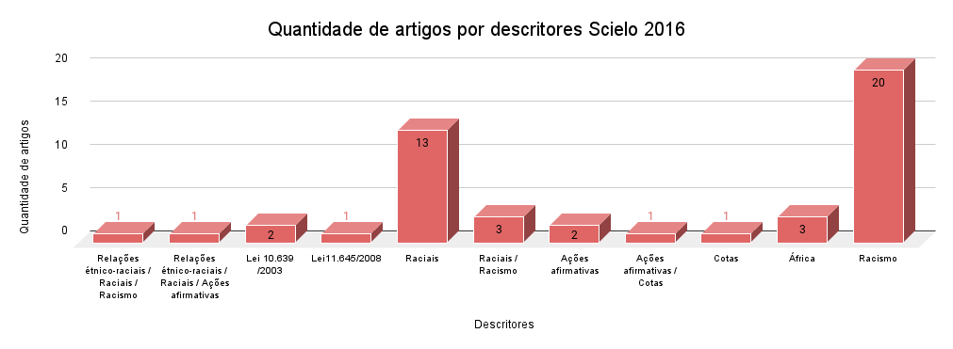
Scielo - 2016
Títulos | Descritores | Link
A educação para as relações étnico-raciais e os estudos sobre racismo no Brasil | Relações étnico-raciais / Raciais / Racismo | https://www.scielo.br/j/rieb/a/6cjqsF7StdxHWd477PPxxrC/?lang=pt
Educação permanente em saúde e as Diretrizes Curriculares Nacionais para Educação das relações étnico-raciais e para ensino de História e Cultura Afro-Brasileira e Africana | Relações étnico-raciais / Raciais / Ações afirmativas | https://www.scielo.br/j/sausoc/a/xXgbYkGkxVqd9GvSnrMCqVh/?lang=pt
ENEM: FERRAMENTA DE IMPLEMENTAÇÃO DA LEI 10.639/2003 - COMPETÊNCIAS PARA A TRANSFORMAÇÃO SOCIAL? | Lei 10.639/2003 | https://www.scielo.br/j/edur/a/GLPbtfVGjB889CxW6dVQSrS/?lang=pt
Arte, mito e educação entre os fons do Benin: a estátua de Gu | Lei 10.639/2003 | https://www.scielo.br/j/rieb/a/xFG5wwvqq8LR7cF4KcddJHb/?lang=pt
A lei n. 11.645 e a visão dos professores do Rio de Janeiro sobre a temática indígena na escola | Lei11.645/2008 | https://www.scielo.br/j/rbedu/a/ddSPjhRCgGSBhLd7DFSr7LN/?lang=pt
A sociedade de rostos: Mulheres sem rosto como indício de novo humanismo nas redes sociais | Raciais | https://www.scielo.br/j/ts/a/3J98fvW7JbxXKPkGY5YrSBj/?lang=pt
Mata, Iacy Maia. Conspirações da raça de cor: escravidão, liberdade e tensões raciais em Santiago de Cuba (1864-1881) | Raciais | https://www.scielo.br/j/rbh/a/TpqQ4fXTh8WYJ4bwYzKVYRk/?lang=pt
Eugenia e educação no Brasil do século XX: entrevista com Jerry Dávila | Raciais | https://www.scielo.br/j/hcsm/a/mV7dDNjqYqppGFMj3wXRy5j/?lang=pt
A questão negra entre continentes: possibilidades de tradução intercultural a partir das práticas de luta? | Raciais | https://www.scielo.br/j/soc/a/cjMNQ36Bhr9fc5Syjm8QgSz/?lang=pt
BRANQUITUDES: UM ESTUDO SOBRE RELAÇÕES RACIAIS EM SÃO PAULO | Raciais | https://www.scielo.br/j/psoc/a/hXM8TxGLSsWY6N9VwzvGCWF/?lang=pt
O gênero negro: apontamentos sobre gênero, feminismo e negritude | Raciais / Racismo | https://www.scielo.br/j/ref/a/TgpBQ9JHwvj7VfvHJPgxnyP/?lang=pt
Ainda sobre a possibilidade de uma linguística "crítica": performatividade, política e identificação racial no Brasil | Raciais | https://www.scielo.br/j/delta/a/j5NYtwFCBXVwvPSRhb8mmKb/?lang=pt
RACISMO E INSULTO RACIAL NA SOCIEDADE BRASILEIRA: Dinâmicas de reconhecimento e invisibilização a partir do direito | Raciais / Racismo | https://www.scielo.br/j/nec/a/SgkXhW6XxfsjYr3XjmwQgYB/?lang=pt
Promoção à saúde da mulher negra no povoado Castelo, Município de Alcântara, Maranhão, Brasil | Raciais | https://www.scielo.br/j/sausoc/a/YW4tPHQKbNRhPhVnK7NSjRr/?lang=pt
Abordagem psicossocial e saúde de mulheres negras: vulnerabilidades, direitos e resiliência1 | Raciais / Racismo | https://www.scielo.br/j/sausoc/a/NFKSFWFdfv8pnW8vFR3BzQR/?lang=pt
Inconsistências e consequências da variável raça para a mensuração de desigualdades | Raciais | https://www.scielo.br/j/civitas/a/kGRBXrdmgNNTBGCBWb9sFFL/?lang=pt
UM VERGER, DOIS OLHARES: a construção da africanidade brasileira por um estrangeiro | Raciais | https://www.scielo.br/j/ccrh/a/yFTCfjCQzTQrBYkBhgnnwVG/?lang=pt
O patrimônio cultural afro-brasileiro: São José, um estudo de caso | Raciais | https://www.scielo.br/j/eh/a/Jy8W7YpY79NWG95zmVKyJ7d/?lang=pt
Amores e vapores: sauna, raça e prostituição viril em São Paulo | Raciais | https://www.scielo.br/j/ref/a/NtNhqXvTWtymmPwLxYPn6dr/?lang=pt
DA BRANQUIDADE DO ESTADO NA OCUPAÇÃO DA CIDADE* | Raciais | https://www.scielo.br/j/rbcsoc/a/V9QSx3qZj5RBq5L93jpSMgj/?lang=pt
Guerra de imagens, imagens da guerra* | Raciais | https://www.scielo.br/j/cpa/a/GVPdNdSRs78gWv3VDqJQ5WG/?lang=pt
O multiculturalismo e a dialética do universal e do particular | Ações afirmativas | https://www.scielo.br/j/ea/a/vp9hCvvq4kHwQBdNkmb9Hsx/?lang=pt
Desigualdades Raciais, Mérito e Excelência Acadêmica: Representações Sociais em Disputa | Ações afirmativas / Cotas | https://www.scielo.br/j/pcp/a/7pgShFwD8dXHFXqhBsCQxfH/?lang=pt
Segregação ocupacional no mercado de trabalho segundo cor e nível de escolaridade no Brasil contemporâneo | Ações afirmativas | https://www.scielo.br/j/neco/a/XnyJFQ7KYdSRpX7yZfdN4Qp/?lang=pt
Avaliação da política de cotas da UEPG: desvelando o direito à igualdade e à diferença | Cotas | https://www.scielo.br/j/aval/a/pjrwLCPkCmmkr4k4DBcPxSG/?lang=pt
A questão negra entre continentes: possibilidades de tradução intercultural a partir das práticas de luta? | África | https://www.scielo.br/j/soc/a/cjMNQ36Bhr9fc5Syjm8QgSz/?lang=pt
PATRIMÔNIOS E CONFLITOS DE UM AFOXÉ NA REURBANIZAÇÃO DA REGIÃO PORTUÁRIA CARIOCA | África | https://www.scielo.br/j/mana/a/3B9gK5XwYqg5d55GHNvLyyd/?lang=pt
ENEM: FERRAMENTA DE IMPLEMENTAÇÃO DA LEI 10.639/2003 - COMPETÊNCIAS PARA A TRANSFORMAÇÃO SOCIAL? | África | https://www.scielo.br/j/edur/a/GLPbtfVGjB889CxW6dVQSrS/?lang=pt
A produção da invisibilidade intelectual do professor negro Nascimento Moraes na história literária maranhense, no início do século XX | Racismo | https://www.scielo.br/j/rbh/a/Q9mT4xs6pNRWWdGvRcHsP6G/?lang=pt
A questão racial na obra de Domingos Guedes Cabral | Racismo | https://www.scielo.br/j/hcsm/a/JcM8q9CD8nykjC5db4vjGhb/?lang=pt
O RACISMO NOS ANÚNCIOS DE EMPREGO DO SÉCULO XX | Racismo | https://www.scielo.br/j/ld/a/6W4K7CxrhMDrHdMtBrhJPbg/?lang=pt
Desigualdades sociodemográficas e na assistência à maternidade entre puérperas no Sudeste do Brasil segundo cor da pele: dados do inquérito nacional Nascer no Brasil (2011-2012) | Racismo | https://www.scielo.br/j/sausoc/a/cdK3mWB5JJMSFbFPx3bC3nv/?lang=pt
Mulher e negra: dupla vulnerabilidade às DST/HIV/aids | Racismo | https://www.scielo.br/j/sausoc/a/B8LmxH9RGg3mbSm34SGSBDD/?lang=pt
Saúde da população negra e da mulher como políticas públicas e campos intelectuais: subsídios para um estudo de caso sobre o racismo institucional sistêmico | Racismo | https://www.scielo.br/j/sausoc/a/LWjNG48vXQ9wd5ChKpTPxvH/?lang=pt
Abordagem psicossocial e saúde de mulheres negras: vulnerabilidades, direitos e resiliência1 | Racismo | https://www.scielo.br/j/sausoc/a/NFKSFWFdfv8pnW8vFR3BzQR/?lang=pt
Racismo institucional e saúde da população negra | Racismo | https://www.scielo.br/j/sausoc/a/bJdS7R46GV7PB3wV54qW7vm/?lang=pt
Humanização na atenção à saúde e as desigualdades raciais: uma proposta de intervenção1 | Racismo | https://www.scielo.br/j/sausoc/a/snLxTz9BcyhyqMqDv6jBkfz/?lang=pt
Vivências de Discriminação e Resistência de uma Prostituta Negra | Racismo | https://www.scielo.br/j/pcp/a/dFQ3hyskG6xxwsxVfQCc83d/?lang=pt
Ciência e miscigenação racial no início do século XX: debates e controvérsias de Edgard Roquette-Pinto com a antropologia física norte-americana | Racismo | https://www.scielo.br/j/hcsm/a/FVfQxyn57KW9DdM45K6kgqh/?lang=pt
Formações nacionais de classe e raça1 | Racismo | https://www.scielo.br/j/ts/a/78FdfBCJpDTgznPQkCpnTbF/?lang=pt
O multiculturalismo e a dialética do universal e do particular | Racismo | https://www.scielo.br/j/ea/a/vp9hCvvq4kHwQBdNkmb9Hsx/?lang=pt
Psicologia, política pública para a população quilombola e racismo | Racismo | https://www.scielo.br/j/pusp/a/Qx3cgLBtQrY8j3snQP8bn3J/?lang=pt
Yalorixás e educação: discutindo o ensino religioso nas escolas | Racismo | https://www.scielo.br/j/cp/a/PnSkqfnbnSKXCKFZp7xgqRG/?lang=pt
Racismo de Estado e tanatopolítica: reflexões sobre os jovens e a lei | Racismo | https://www.scielo.br/j/fractal/a/KNBDkpGtwd3hcfBCS5n54WF/?lang=pt
Transdisciplinaridade e decolonialidade* | Racismo | https://www.scielo.br/j/se/a/CxNvQSnhxqSTf4GkQvzck9G/?lang=pt
No país do Racismo Institucional: dez anos de ações do GT Racismo no MPPE | Racismo | https://www.scielo.br/j/csc/a/JXRzS6v8jcSsx6S7vDkQZZJ/?lang=pt
DA BRANQUIDADE DO ESTADO NA OCUPAÇÃO DA CIDADE* | Racismo | https://www.scielo.br/j/rbcsoc/a/V9QSx3qZj5RBq5L93jpSMgj/?lang=pt
“Vou pra rua e bebo a tempestade”1:observações sobre os dissabores do guarda-chuva do tráfico de pessoas no Brasil | Racismo | https://www.scielo.br/j/cpa/a/4HmV7kkPYNbybwfhxbb8Bqt/?lang=pt

Capes - Dissertação - 2016
Títulos | Descritores | Link
A Folha de São Paulo e o racismo no futebol brasileiro: análise das coberturas jornalísticas nos casos Desábato/Grafite e Patrícia Moreira/Aranha | Racismo | https://repositorio.pucrs.br/dspace/handle/10923/8854
Estudantes universitários em contextos emergentes: experiências de participantes da política de ação afirmativa na UFRGS | Cotas / Ações afirmativas | https://repositorio.pucrs.br/dspace/handle/10923/8343

Capes - Tese - 2016
Títulos | Descritores | Link
Raça e nação em disputa: Instituto Luso-Brasileiro de Alta Cultura, 1ª Exposição Colonial Portuguesa e o 1º Congresso Afro-Brasileiro (1934-1937) | Raciais | https://repositorio.pucrs.br/dspace/handle/10923/8510
O cuidado de si em Foucault e a possibilidade de sua articulação com a categoria "Ubuntu" na filosofia africana de Severino Elias Ngoenha | África | https://repositorio.pucrs.br/dspace/handle/10923/9952

2017 - ScieloCapes
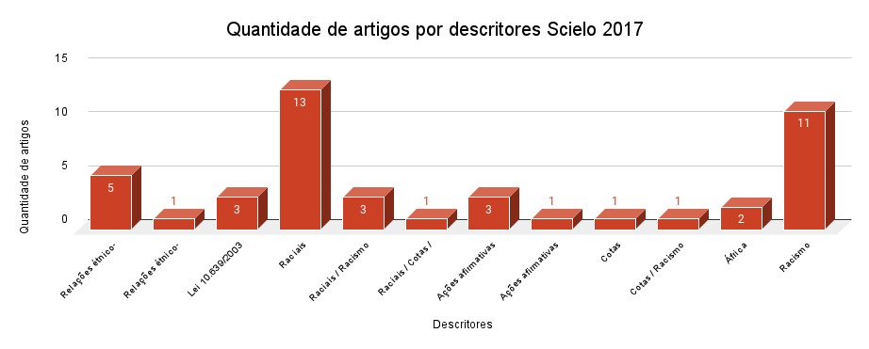
Scielo - 2017
Títulos | Descritores | Link
Mojuodara: uma possibilidade de trabalho com as questões étnico-raciais na educação física | Relações étnico-raciais | https://www.scielo.br/j/rbce/a/QvVwMSXkFrMthDJTdHsSdjM/?lang=pt
Africanidades e diversidades no ensino de História: entre saberes e práticas | Relações étnico-raciais | https://www.scielo.br/j/er/a/36P8km4sxShM7GBxcSvWGTn/?lang=pt
Ensino de História, Diálogo Intercultural e Relações Étnico-Raciais | Relações étnico-raciais | https://www.scielo.br/j/edreal/a/64XbXN7mH3zPMFLv7xqkQxM/?lang=pt
Apresentação da Seção Temática - Educação e Relações Étnico-Raciais | Relações étnico-raciais | https://www.scielo.br/j/edreal/a/7WjwdCBvVKw9hCbw7KDdqtg/?lang=pt
CURRÍCULO, RACISMO E O ENSINO DE LÍNGUA PORTUGUESA: AS RELAÇÕES ÉTNICO-RACIAIS NA EDUCAÇÃO E NA SOCIEDADE* | Relações étnico-raciais / Racismo | https://www.scielo.br/j/es/a/PDgfvpW5Y4XvhcrGs3X4zQJ/?lang=pt
POLÍTICAS DE IDENTIDADE NO CONTEXTO DA DISCUSSÃO RACIAL: A ACADEMIA NEGRA NO BRASIL | Relações étnico-raciais | https://www.scielo.br/j/psoc/a/kdSQtyScKwSy58rQbqfJqNv/?lang=pt
Livro didático, Educação e Relações Étnico-raciais: o estado da arte | Lei 10.639/2003 | https://www.scielo.br/j/er/a/q8Fc6KBmPsnWp6h9kh5mhtG/?lang=pt
África, Brasil e as transformações no ENEM: a Lei no 10.639/2003 | Lei 10.639/2003 | https://www.scielo.br/j/ensaio/a/5cDrSCFVRgwJjtnbNbjRc6h/?lang=pt
Implementação da Lei 10.639/2003 - competências, habilidades e pesquisas para a transformação social | Lei 10.639/2003 | https://www.scielo.br/j/pp/a/VXKbQZhKZMwgvjnZDChYypd/?lang=pt
Expansão da temática relações raciais no banco de dados de teses e dissertações da CapesI | Raciais | https://www.scielo.br/j/ep/a/NXfNP8rPX534wZhYXx3nFvM/?lang=pt
Rossi, Gustavo. O intelectual feiticeiro: Edison Carneiro e o campo de estudos das relações raciais no Brasil | Raciais | https://www.scielo.br/j/rbh/a/z5SsXwk5yz7mjfyL8NF7Xbg/?lang=pt
Personagem Negra: uma reflexão crítica sobre os padrões raciais na produção dramatúrgica brasileira | Raciais | https://www.scielo.br/j/rbep/a/kFfp3NHFjb9QRtkYyRn7YMF/?lang=pt
Fatores de risco e proteção de doenças e agravos não transmissíveis em adolescentes segundo raça/cor: Pesquisa Nacional de Saúde do Escolar | Raciais | https://www.scielo.br/j/rbepid/a/TTCxh4NvTJwTx3jH5xJmbvt/?lang=pt
"O PROBLEMA RACIAL SE RESOLVERÁ QUANDO SE DESTRUÍREM A NEGRURA DO NEGRO E A BRANCURA DO BRANCO". ENTREVISTA COM O ANTROPÓLOGO PABLO RODRÍGUEZ RUIZ | Raciais / Racismo | https://www.scielo.br/j/sant/a/WFKbTSq7mNbxf6R33tq786M/?lang=pt
A representação do negro em dois manifestos do cinema brasileiro | Raciais | https://www.scielo.br/j/ea/a/fBPTmfb7fyct8SG4C9KHfQy/?lang=pt
Representações da fome: carestia e racialização na obra Pedaços da fome, de Carolina Maria de Jesus | Raciais | https://www.scielo.br/j/rieb/a/rr9Tt9FpFGwpz9fDRvPDxbd/?lang=pt
Entre Chicago e Salvador: Donald Pierson e o estudo das relações raciais | Raciais / Racismo | https://www.scielo.br/j/eh/a/KrqR7666Zjjh8nFVtXb5BZr/?lang=pt
Sentindo na Pele: Percepções de Discriminação Cotidiana de Pretos e Pardos no Brasil | Raciais | https://www.scielo.br/j/dados/a/6WwjhscKxDSFk8mH6mLBhKw/?lang=pt
A Psicologia da Universidade de São Paulo e as relações raciais: perspectivas emergentes | Raciais / Racismo | https://www.scielo.br/j/pusp/a/3jFkh5GdtSrJVrRJmzFpDBz/?lang=pt
O quesito raça/cor nos estudos de caracterização de usuários de Centro de Atenção Psicossocial | Raciais | https://www.scielo.br/j/sausoc/a/vDZrSZQGxn589qfKjr8dgzg/?lang=pt
Interferências do fator cor da pele na percepção térmica de transeuntes | Raciais | https://www.scielo.br/j/ac/a/CbRK8z4ZM5tMXvqYCnCGhRt/?lang=pt
Volatilidade classificatória e a (in)consistência da desigualdade racial | Raciais | https://www.scielo.br/j/csp/a/Xs8S8mKbrtd9bLw94MPkjJr/?lang=pt
CONTÍNUO RACIAL, MOBILIDADE SOCIAL E “EMBRANQUECIMENTO” | Raciais | https://www.scielo.br/j/rbcsoc/a/6JPcMWSnvrT5bQS5tPgJHKc/?lang=pt
A cor da dor: iniquidades raciais na atenção pré-natal e ao parto no Brasil | Raciais | https://www.scielo.br/j/csp/a/LybHbcHxdFbYsb6BDSQHb7H/?lang=pt
África do Sul, nação-mulher: gênero e narrativa em Mhudi, de Sol Plaatje (1930) | Raciais | https://www.scielo.br/j/cpa/a/Z6VxGwt9nKkxLZX63mMGGCB/?lang=pt
Narrativas de cotistas raciais sobre suas experiências na universidade | Raciais / Cotas / Racismo | https://www.scielo.br/j/rbedu/a/TPWvbP54rbVxqnDs5WVvcgz/?lang=pt
Formulação e implementação da ação afirmativa para pós-graduação do Museu Nacional1 | Ações afirmativas | https://www.scielo.br/j/cp/a/7FGLXjbLhD7jKpd3qcXjkvj/?lang=pt
Negros e indígenas ocupam o templo branco: ações afirmativas na UFRGS | Ações afirmativas | https://www.scielo.br/j/ha/a/yyZDqQmVcv4FdYKPMrdJQKM/?lang=pt
Educação superior e políticas de ação afirmativa no Rio Grande do Sul: desigualdades e equidade | Ações afirmativas / Cotas | https://www.scielo.br/j/er/a/mtWPfDQppWKCKWdLVhRp39q/?lang=pt
Da crítica à política: Tensões entre reconhecimento e democracia racial napolítica de cotas da Ufrgs | Cotas | https://www.scielo.br/j/civitas/a/RCbXcw4kqSXrD6bNHhYqGXn/?lang=pt
Racismo e Políticas Afirmativas: Evidências do Modelo da Discriminação Justificada1 | Cotas / Racismo | https://www.scielo.br/j/ptp/a/sbhwZmDQdDHhBsWQsCvbJVL/?lang=pt
O “MOISÉS DOS PRETOS”: MARCUS GARVEY NO BRASIL | África | https://www.scielo.br/j/nec/a/YzY4qLkHvjWcBB8tW67RLwm/?lang=pt
Os Discursos da Racialização da África nos Livros Didáticos Brasileiros de História (1950 a 1995) | África | https://www.scielo.br/j/edreal/a/ZRqWxNYzrRZ5psmDdVNRs6z/?lang=pt
A OPACIDADE DO ILUMINISMO: O RACISMO NA FILOSOFIA MODERNA | Racismo | https://www.scielo.br/j/kr/a/DFCbhHfgddLVjBgHcd7GqdS/?lang=pt
A Crítica de Otto Klineberg aos testes de inteligência. O Brasil como laboratório racial | Racismo | https://www.scielo.br/j/vh/a/X5CvGxCDL6cwG3cXmYHpbGj/?lang=pt
Vivência do preconceito racial e de classe na doença falciforme | Racismo | https://www.scielo.br/j/sausoc/a/5MxwBMXyqpfXk4BMsvW8nCf/?lang=pt
Raça, História e Educação no Brasil e em Portugal: desafios e perspectivas | Racismo | https://www.scielo.br/j/edreal/a/XMhyQJJLNHXVFqyYK6rCcpK/?lang=pt
Abordagens do Racismo em Livros Didáticos de História (2008-2011) | Racismo | https://www.scielo.br/j/edreal/a/J4C7VhxwrMtd4m3hbMGF6WG/?lang=pt
Quem quer ser Madame Satã? Raça e Homossexualidade no Discurso Médico Legal da Primeira Metade do Século XX. | Racismo | https://www.scielo.br/j/rdp/a/H3BYJvBY9tYKNxbZTgXjhzy/?lang=pt
CINQUENTA ANOS DA CONVENÇÃO SOBRE A ELIMINAÇÃO DA DISCRIMINAÇÃO RACIAL: UMA APRECIAÇÃO CRÍTICA DE DENTRO | Racismo | https://www.scielo.br/j/ln/a/kcnbvDjkS8LrFLdvpnj7ykt/?lang=pt
Enfrentando o racismo nos serviços de saúde | Racismo | https://www.scielo.br/j/csp/a/8QtV5qv9LSRPCWytv45yspS/?lang=pt
RACISMO EM TRÊS DIMENSÕES : Uma abordagem realista-crítica | Racismo | https://www.scielo.br/j/rbcsoc/a/8YsCLH9MsCZ3dPWC47JLmFd/?lang=pt
O que é um nome? Mulherismo, Feminismo Negro e além disso | Racismo | https://www.scielo.br/j/cpa/a/P3Hpz4XQsPqSqJJLm9KH6tC/?lang=pt
A Psicologia e o Discurso Racial sobre o Negro: do “Objeto da Ciência” ao Sujeito Político | Racismo | https://www.scielo.br/j/pcp/a/CFM99XdXn4rxMPVjz5j5shy/?lang=pt
Educação matemática e ações afirmativas: possibilidades e desafios na docência universitária | Ações afirmativas | https://www.scielo.br/j/cp/a/XxNHdHTzQ4trwkhFVMCypMt/?lang=pt

Capes - Dissertação - 2017
Título | Descritores | Link
Seletividade racial na política criminal de drogas: perspectiva criminológica do racismo | Racismo / Racismo | https://repositorio.pucrs.br/dspace/handle/10923/12056
A política de assistência estudantil na universidade federal: da escola pública para o ensino superior | Relações étnico-raciais | https://repositorio.pucrs.br/dspace/handle/10923/10344
Invisibilidade do racismo no Brasil: nas práticas escolares, culturais e sociais da discriminação racial (Pós Lei 10.639) | Lei 10.639/2003 | https://sucupira.capes.gov.br/sucupira/public/consultas/coleta/trabalhoConclusao/viewTrabalhoConclusao.jsf?popup=true&id_trabalho=6003075 | Dissertação

2018 - ScieloCapes
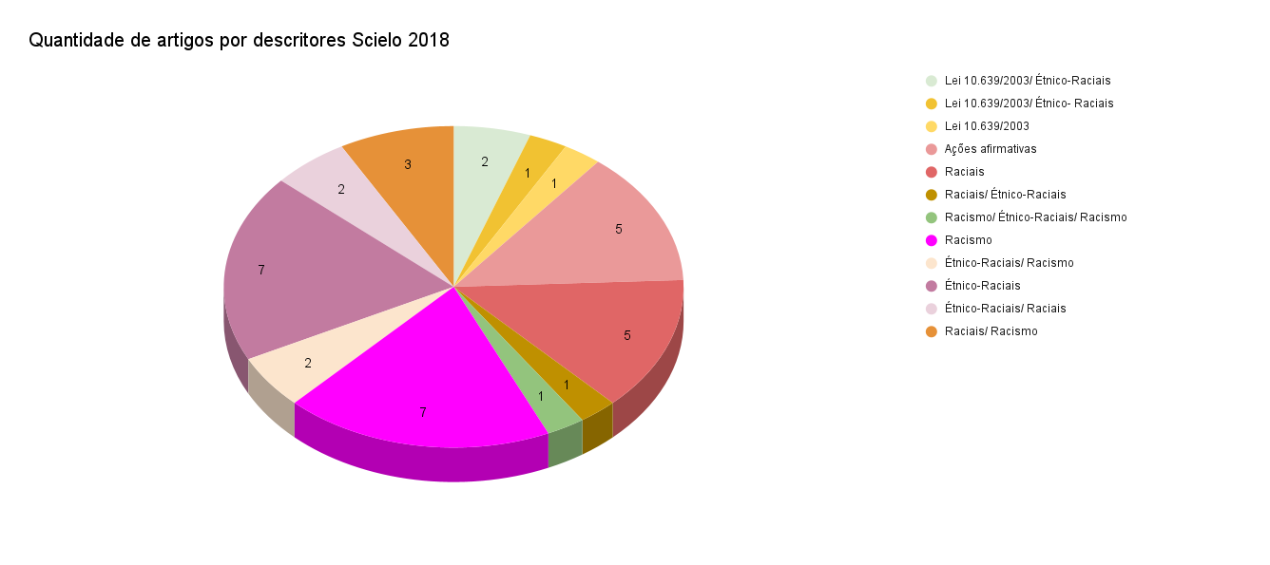
Scielo - 2018
Títulos | Descritores | Links
História da educação da população negra: o estado da arte sobre educação e relações étnico-raciais (2003-2014) | Lei 10.639/2003/ Étnico-Raciais | https://www.scielo.br/j/er/a/PSKSnRyjwfyTxmbYnHyJLXd/?lang=pt
Currículo e Relações Étnico-Raciais: o Estado da Arte | Lei 10.639/2003/ Étnico- Raciais | https://www.scielo.br/j/er/a/YqBFwMHrp5YkkZYZ6V4NvRr/?lang=pt
CULTURA AFRICANA E AFRO-BRASILEIRA E O ENSINO DE QUÍMICA: ESTUDOS SOBRE DESIGUALDADES DE RAÇA E GÊNERO E A PRODUÇÃO CIENTÍFICA | Lei 10.639/2003 | https://www.scielo.br/j/edur/a/dqNNc8zT3dv6hx6xLBwx4Zj/?lang=pt
Oferta, Demanda e Nota de Corte: Experimento Natural sobre Efeitos da Lei das Cotas no Acesso à Universidade Federal de Minas Gerais | Ações afirmativas | https://www.scielo.br/j/dados/a/pst856FvP6byy7hq9TnyYRn/?lang=pt
Feminismos, interseccionalidades e consubstancialidades na Educação Física Escolar | Raciais | https://www.scielo.br/j/ref/a/PhXvnvjSpRwf6vnmRskBmVD/?lang=pt
MECANISMOS EFICIENTES NA PRODUÇÃO DO FRACASSO ESCOLAR DE JOVENS NEGROS: ESTEREÓTIPOS, SILENCIAMENTO E INVISIBILIZAÇÃO | Raciais | https://www.scielo.br/j/edur/a/rzs7bGtj4LKQSCKqz8rMdvD/?lang=pt
A EDUCAÇÃO DAS RELAÇÕES ÉTNICO-RACIAIS NA EJA: ENTRE AS POTENCIALIDADES E OS DESAFIOS DA PRÁTICA PEDAGÓGICA | Raciais/ Étnico-Raciais | https://www.scielo.br/j/edur/a/dsQgRT7Lzd7zM84DtrgB6jv/?lang=pt
Contra o silêncio racial nos dados universitários: desafios e propostas acerca da Lei de Cotas | Raciais | https://www.scielo.br/j/ep/a/hczBQtTQgDK6C37gc5N5ZQc/?lang=pt
Educação das Relações Étnico-Raciais nas instituições escolares | Racismo/ Étnico-Raciais/ Racismo | https://www.scielo.br/j/er/a/xggQmhckhC9mPwSYPJWFbND/?lang=pt
Quilombos e Educação: identidades em disputa | Racismo | https://www.scielo.br/j/er/a/cQtxQ4L65n8K3wMYPZnnPWb/?lang=pt
Religião e educação: um desafio para o trabalho docente – entrevista com Françoise Lantheaume | Racismo | https://www.scielo.br/j/ep/a/86rGwRXRBCGrdMvvrZHsgHc/?lang=pt
PEDAGOGIA DA CRUELDADE: RACISMO E EXTERMÍNIO DA JUVENTUDE NEGRA | Racismo | https://www.scielo.br/j/edur/a/yyLS3jZvjjzrvqQXQc6Lp9k/?lang=pt
Livro didático, Educação e Relações Étnico-raciais: o estado da arte | Lei 10.639/2003/ Étnico-Raciais | https://www.scielo.br/j/er/a/q8Fc6KBmPsnWp6h9kh5mhtG/?lang=pt
Ações afirmativas no ensino superior e povos indígenas no Brasil: uma trajetória de trabalho | Ações afirmativas | https://www.scielo.br/j/ha/a/58QN4yyWCXJxQJpjfbS7t5L/?lang=pt
Os objetivos das ações afirmativas em uma Instituição de Ensino Superior (IES) pública brasileira: a percepção da comunidade acadêmica | Ações afirmativas | https://www.scielo.br/j/rbeped/a/svjKGK9fFtYbSm5ZX9pJhqR/?lang=pt
Acesso e democratização do ensino superior com a Lei nº 12.711/2012: o câmpus de Londrina da Universidade Tecnológica Federal do Paraná (UTFPR) | Ações afirmativas | https://www.scielo.br/j/rbeped/a/JYdDHSZWGfYpNG7ZY859CCS/?lang=pt
Estudantes indígenas em universidades brasileiras: um estudo das políticas de acesso e permanência | Ações afirmativas | https://www.scielo.br/j/rbeped/a/dx8gDkg34fWLQw7DvCbjhyz/?lang=pt
AFRICANIDADE E AFROBRASILIDADE EM EDUCAÇÃO FÍSICA ESCOLAR | Étnico-Raciais/ Racismo | https://www.scielo.br/j/mov/a/YG4dd7ykJvyJwzvpKMQgrYS/?lang=pt
RESISTÊNCIA DEMOCRÁTICA: A QUESTÃO RACIAL E A CONSTITUIÇÃO FEDERAL DE 1988 | Étnico-Raciais | https://www.scielo.br/j/es/a/LF9R5KRdpnDkCSRvDjmWyfL/?lang=pt
Rearticulando narrativas sociológicas: teoria social brasileira, diáspora africana e a desracialização da experiência negra | Étnico-Raciais | https://www.scielo.br/j/se/a/VYptFnvZg4yV6GgbGKNKT5c/?lang=pt
...
Capes - Teses - 2018
Títulos | Descritores | Links
A política de cotas na educação superior: as (a)simetrias entre o acesso nas universidades federais e o desenvolvimento social brasileiro | Ações afirmativas/ Raciais/Racismo/ Cotas | https://repositorio.pucrs.br/dspace/handle/10923/11999

2020 - ScieloCapes
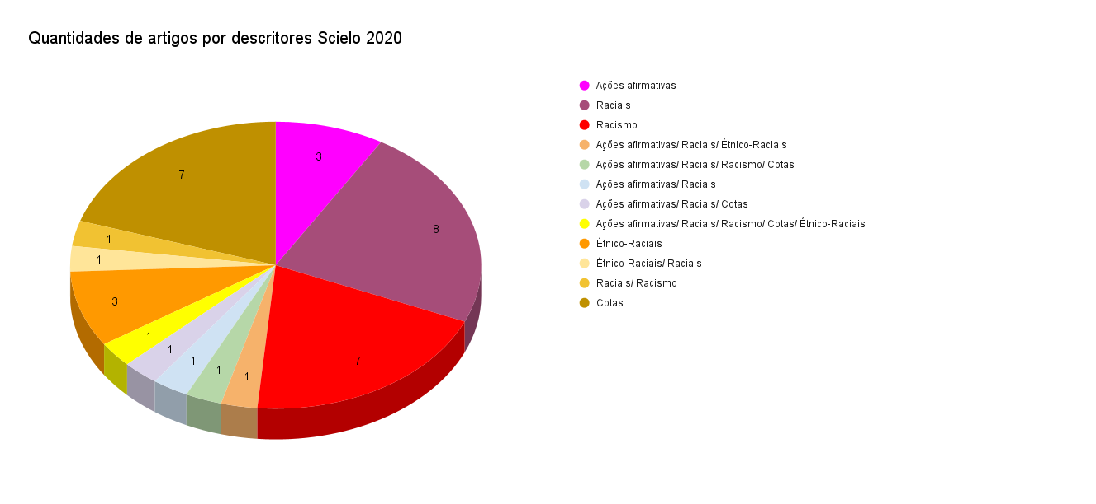
...
CAPES - Dissertações - 2020
A política de cotas raciais no curso de elevado perfil socioeconômico da Universidade Federal: a inclusão através da visão dos docentes e discentes | Ações afirmativas | https://www-periodicos-capes-gov-br.ezl.periodicos.capes.gov.br/index.php/buscador-primo.html

Capes - Teses- 2020
Títulos | Descritores | Links
A política de cotas raciais no curso de elevado perfil socioeconômico da universidade federal: a inclusão através da visão dos docentes e discentes | Ações afirmativas/Raciais/ Racismo/ Cotas | https://repositorio.pucrs.br/dspace/handle/10923/17006
A mediação da teoria Marxiana e Marxista nas produções dos programas de Pós-Graduação em nível de doutorado no Serviço Social brasileiro | Étnico-raciais/ Raciais | https://repositorio.pucrs.br/dspace/handle/10923/16662
Terminei a escola, e agora?: trajetórias dos jovens egressos do Colégio Estadual José de Godói (Porto Alegre/RS, 2010-2016) | Étnico-raciais/Raciais | https://repositorio.pucrs.br/dspace/handle/10923/16696

2019 - ScieloCapes
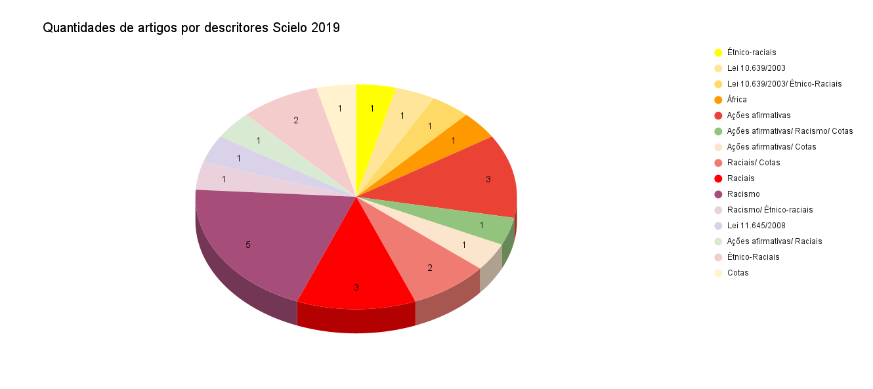
...
Scielo - 2019
O discurso sobre as cotas raciais antes da Lei 12.711/2012: letramentos acadêmicos e a ampliação do acesso ao ensino superior no Brasil | Raciais/ Cotas | https://www.scielo.br/j/rbla/a/LhV3f3K86VRZZcDRBLzXwTH/?lang=pt
Descolonizando a psicologia: notas para uma Psicologia Preta | Racismo | https://www.scielo.br/j/fractal/a/NTf4hsLfg85J6s5kYw93GkF/?lang=pt
Concursos públicos para docentes de universidades federais na perspectiva da Lei 12.990/2014: desafios à reserva de vagas para candidatas/os negras/os | Cotas | https://www.scielo.br/j/se/a/FxSgTjKCPwjckjYxwX5jR9g/?lang=pt

Capes - Teses - 2019
Títulos | Descritores | Links
Três ensaios sobre educação, desigualdades raciais e políticas de ações afirmativas | Ações afirmativas/Raciais | https://repositorio.pucrs.br/dspace/handle/10923/15859

2021 - ScieloCapes
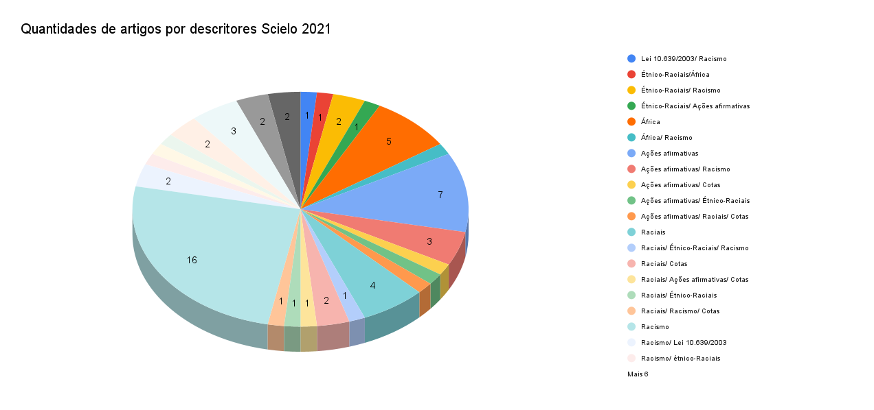
...
Scielo - 2021
A Lei de Cotas e o acesso à Universidade Federal de Alfenas por estudantes pertencentes a grupos sub-representados | Cotas | https://www.scielo.br/j/rbeped/a/7vy7vShY8Ltt9kKKgvHnhBJ/?lang=pt
EVOLUÇÃO RECENTE DA PRESENÇA E DO PERFIL DE MINORIAS NA UNIVERSIDADE FEDERAL DE MINAS GERAIS | Cotas | https://www.scielo.br/j/cp/a/CXC8SRVksHcZvztT38jZwsn/?lang=pt

Capes - Teses - 2021
Títulos | Descritóres | Links
A produção de conhecimento negra na psicologia da UFRGS: vozes negras que questionam a colonialidade do ser e do saber no contexto da Educação das Relações Étnico-Raciais - ERER | Ações afirmativas/ Étnico Raciais/ Raciais/ Racismo/ Cotas | https://repositorio.pucrs.br/dspace/handle/10923/17532
Cotas raciais no cotidiano da rede municipal de ensino de Porto Alegre: implicações para a educação das relações étnico-raciais | Étnico-Raciais/ Raciais/ Cotas | https://repositorio.pucrs.br/dspace/handle/10923/17538

2022 - ScieloCapes
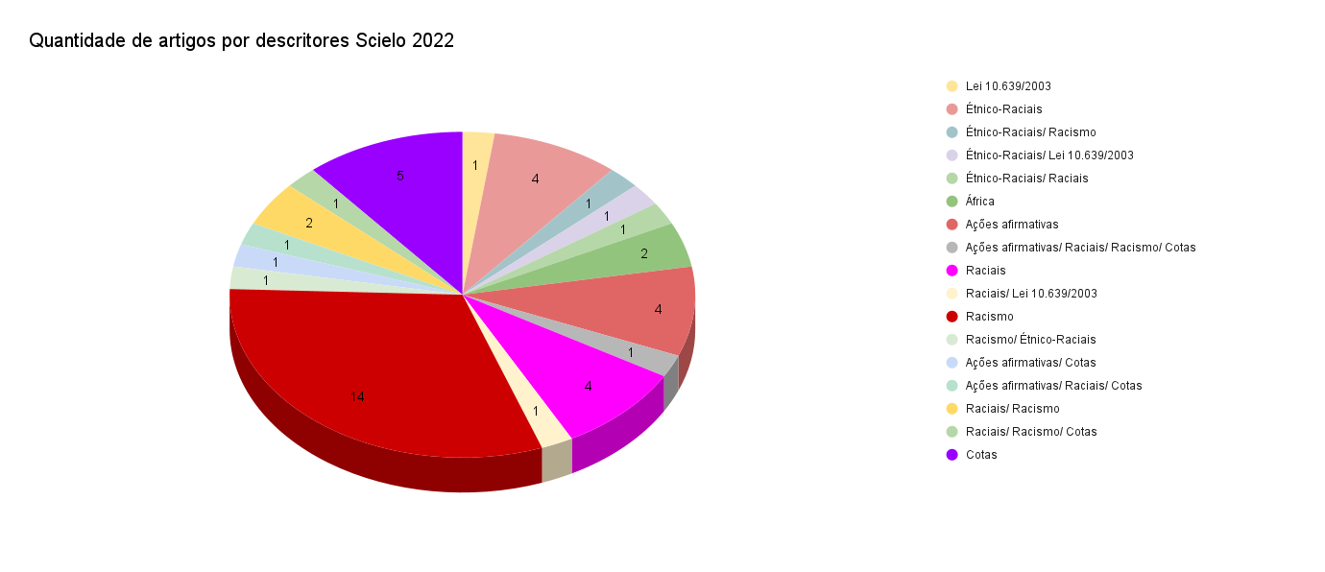
...
Scielo - 2022
Contribuições para o aprofundamento do debate étnico-racial na formação em serviço social a partir de Lélia Gonzalez | Racismo | https://www.scielo.br/j/rk/a/Rb9krf8w7KHsMBRYFgJJvxM/?lang=pt
Encontro de Saberes: por uma universidade antirracista e pluriepistêmica | Racismo | https://www.scielo.br/j/ha/a/F9NpLCqhy5tzj5GwcHFY86h/?lang=pt
A hipótese do rato: Valor e medo na literatura afrobrasileira contemporânea | Racismo | https://www.scielo.br/j/rblc/a/4kCntW7gKDMCPytc6vy7zKP/?lang=pt
Violência interpessoal no ambiente acadêmico: percepções de uma comunidade universitária | Racismo | https://www.scielo.br/j/icse/a/kpCJk543R95DBHhHNzYhv6y/?lang=pt
Políticas de ampliação do acesso ao ensino superior e mudança no perfil de egressos de medicina no Brasil: um estudo transversal | Cotas | https://www.scielo.br/j/csc/a/kyTmbg4FB8jhsxKKHFdXfHM/?lang=pt
Incorporando a mestiçagem: a fraude branca nas comissões de heteroidentificação racial | Cotas | https://www.scielo.br/j/ha/a/c8dbHPzVrtqfczMxQDW4Jdk/?lang=pt
Política de Cotas e Meritocracia: Uma Análise da Percepção de Professores Universitários | Cotas | https://www.scielo.br/j/dados/a/MWS4gGwkkN387KHC4JcxZtd/?lang=pt
JULGAMENTO DE JUSTIÇA DE COTAS NA UNIVERSIDADE E SUA RELAÇÃO COM O DESENVOLVIMENTO MORAL | Cotas | https://www.scielo.br/j/pee/a/DpHzsdLKjPMSgFrntKkTq3p/?lang=pt
LEI DE COTAS +10: O FINANCIAMENTO COMO DESAFIO | Cotas | https://www.scielo.br/j/es/a/vQ5y9qLgmP4BqdCKT6KFJGP/?lang=pt

